1. Quản lý thông tin người dùng
1.1 Tools and Libraries:
Jest
1.2 Scope of Testing
Các thành phần được kiểm thử | Tệp | UserController.java, VerifyController.java, UserServiceImpl.java, StudentProfileServiceImpl.java, AuthenticationController.java, AuthenticationServiceImpl.java, UserController.java, UserServiceImpl.java
 | Hàm | UserController.checkEmail, VerifyController.verifyOtp, UserServiceImpl.checkEmailExistsAndSendCode, UserServiceImpl.createStudent, StudentProfileServiceImpl.createStudentProfile, AuthenticationController.login, AuthenticationServiceImpl.logIn, UserController.updateUser, UserServiceImpl.updateInformation
Các thành phần không được kiểm thử | - UserRepository.java, RoleRepository.java, StudentProfileRepository.java, UserRoleRepository.java, luồng gửi mail thật qua MailServiceImpl.java => Repository và hạ tầng mail được mock để test chạy nhanh, cô lập và không phụ thuộc DB/SMTP thật - UserRepository.java, RoleRepository.java, các luồng tích hợp hạ tầng xác thực/JWT ở mức end-to-end => Unit test tập trung vào nghiệp vụ trong service/controller, không kiểm thử tích hợp DB và hạ tầng ngoài phạm vi đơn vị - UserRepository.java, xử lý persistence thực tế và các lớp dữ liệu thuần (Entity/DTO) => Repository đã được mock để tránh chạm DB; Entity/DTO chủ yếu là cấu trúc dữ liệu, không phải nơi chứa nghiệp vụ chính

1.3. Unit test cases
TestcaseID | Chức năng/use case | Lớp | Phương thức | Mục tiêu kiểm thử | Input (Dữ liệu mock) | Expected output | Kết quả | Ghi chú
TC_DK_GAP_001 | Đăng ký | UserController | checkEmail() | Controller cần xử lý request null bằng lỗi nghiệp vụ có kiểm soát | request = null; mocks = {}; invoke = checkEmail(request) | expected = { type: 'ApiResponse', code: 400, message: 'Lỗi validation request null' } | ERROR | Thực tế: NullPointerException tại user.getEmail(); đây là lỗi runtime ngoài kỳ vọng
TC_DK_GAP_002 |  |  |  | Từ chối email chỉ gồm khoảng trắng | request = { email: ' ' }; mocks = {}; invoke = checkEmail(request) | expected = { type: 'ApiResponse', code: 400, message: 'Email không được để trống' } | PASS | Khớp kỳ vọng; nhánh validate ở controller hoạt động đúng
TC_DK_GAP_003 |  | VerifyController | verifyOtp() | Kỳ vọng OTP rỗng được coi là thiếu tham số | request = { email: 'patient@example.com', otp: '' }; mocks = {}; invoke = verifyOtp(request) | expected = { throw: 'AppException', errorCode: 'MISSING_PARAMETERS' } | FAIL | Thực tế throw AppException nhưng errorCode = INVALID_OTP
TC_DK_GAP_004 |  |  |  | Kỳ vọng email blank bị chặn trước khi verify | request = { email: ' ', otp: '123456' }; mocks = {}; invoke = verifyOtp(request) | expected = { throw: 'AppException', errorCode: 'MISSING_PARAMETERS' } | FAIL | Thực tế vẫn đi vào verify và trả INVALID_OTP
TC_DK_GAP_005 |  |  |  | Xác thực OTP thành công với dữ liệu hợp lệ | request = { email: 'patient@example.com', otp: '123456' }; mocks = { verifyCode('patient@example.com','123456'): true } | expected = { type: 'ApiResponse', code: 200, message: 'Xác thực OTP thành công' } | PASS | Khớp kỳ vọng; verifyCode được gọi đúng tham số
TC_DK_GAP_006 |  | UserServiceImpl | checkEmailExistsAndSendCode() | Kỳ vọng reject email blank trước repository | request = { email: ' ' }; mocks = { existsByEmail(' '): false }; invoke = checkEmailExistsAndSendCode(request) | expected = { throw: 'AppException', errorCode: 'MISSING_PARAMETERS' } | FAIL | Thực tế không có validation blank email; không ném exception
TC_DK_GAP_007 |  |  | createStudent() | OTP sai phải fail sớm | input = { user: { email: 'patient@example.com' }, otp: '000000' }; mocks = { verifyCode(...): false } | expected = { throw: 'AppException', errorCode: 'INVALID_OTP' } | PASS | Khớp kỳ vọng; side effects: không save user, không lookup role
TC_DK_GAP_008 |  |  |  | Kỳ vọng check trùng email trong createStudent | input = { user: { email: 'patient@example.com' }, otp: '123456' }; mocks = { verifyCode: true, existsByEmail: true, roleFound: true } | expected = { throw: 'AppException', errorCode: 'EMAIL_ALREADY_EXISTS' } | FAIL | Thực tế createStudent không check duplicate email nên không fail theo kỳ vọng này
TC_DK_GAP_009 |  |  |  | Kỳ vọng gửi mail lỗi thì đăng ký thất bại | input = { user: { email: 'patient@example.com' }, otp: '123456' }; mocks = { verifyCode: true, roleFound: true, sendMail: throws MessagingException } | expected = { throw: 'AppException', errorCode: 'MAIL_SEND_FAILED' } | FAIL | Thực tế MessagingException bị catch và không ném lại
TC_DK_GAP_010 |  |  |  | Kỳ vọng thiếu role thì không save user | input = { user: { email: 'patient@example.com' }, otp: '123456' }; mocks = { verifyCode: true, roleFound: false } | expected = { throw: 'AppException', errorCode: 'ROLE_NOT_FOUND', sideEffects: { userSaved: false } } | FAIL | Thực tế user vẫn được save trước khi check role
TC_DK_GAP_011 |  |  |  | Kỳ vọng user null trả lỗi validation có kiểm soát | input = { user: null, otp: '123456' }; mocks = {} | expected = { throw: 'AppException', errorCode: 'MISSING_PARAMETERS' } | FAIL | Thực tế: NullPointerException khi truy cập user.getEmail()
TC_DK_GAP_012 |  | StudentProfileServiceImpl | createStudentProfile() | Tạo profile thành công với flow hợp lệ | request = { email: 'patient@example.com', otp: '123456' }; mocks = { map->user, findByEmail->present } | expected = { type: 'void', sideEffects: { createStudentCalled: true, profileSaved: true } } | PASS | Khớp kỳ vọng; lưu profile thành công
TC_DK_GAP_013 |  |  |  | Kỳ vọng user không tồn tại thì throw USER_NOT_FOUND | request = { email: 'patient@example.com', otp: '123456' }; mocks = { map->user, findByEmail->empty } | expected = { throw: 'AppException', errorCode: 'USER_NOT_FOUND' } | FAIL | Thực tế NoSuchElementException do Optional.get()
TC_DK_US_014 |  | UserServiceImpl | checkEmailExistsAndSendCode() | Propagate runtime khi repository check email lỗi | request = { email: 'patient@example.com' }; mocks = { existsByEmail: throws RuntimeException('db-check-email-error') } | expected = { throw: 'RuntimeException', message: 'db-check-email-error' } | PASS | Khớp kỳ vọng; verificationService không bị gọi
TC_DK_US_015 |  |  |  | Ghi nhận behavior hiện tại với email blank | request = { email: ' ' }; mocks = { existsByEmail(' '): false } | expected = { type: 'void', sideEffects: { sendVerificationCodeCalledWith: ' ' } } | PASS | Khớp behavior hiện tại (chưa có validation blank email)
TC_DK_US_016 |  |  |  | Ghi nhận behavior hiện tại với email null | request = { email: null }; mocks = { existsByEmail(null): false } | expected = { type: 'void', sideEffects: { sendVerificationCodeCalledWith: null } } | PASS | Khớp behavior hiện tại (chưa có validation null email)
TC_DK_US_017 |  |  | createStudent() | Đảm bảo gọi verifyCode đúng tham số | input = { user: { email: 'patient@example.com' }, otp: '123456' }; mocks = { verifyCode: true, encode: 'hashed-password', roleFound: true } | expected = { type: 'void', sideEffects: { verifyCodeCalledWith: ['patient@example.com','123456'] } } | PASS | Khớp kỳ vọng interaction verifyCode
TC_DK_US_018 |  |  |  | Đảm bảo lookup role STUDENT khi OTP hợp lệ | input = { user: { email: 'patient@example.com' }, otp: '123456' }; mocks = { verifyCode: true, encode: 'hashed-password', roleFound: true } | expected = { type: 'void', sideEffects: { roleLookupCalledWith: 'STUDENT' } } | PASS | Khớp kỳ vọng lookup role
TC_DK_US_019 |  |  |  | Kiểm tra dữ liệu gửi mail đầy đủ | input = { user: { email: 'patient@example.com' }, otp: '123456' }; mocks = { verifyCode: true, roleFound: true, captureMailDTO: true } | expected = { mailDTO: { to: 'patient@example.com', props: { email: 'patient@example.com', password: '<generated>', loginUrl: 'https://your-frontend-app.com/login' } }, template: 'user_created_template' } | PASS | Khớp kỳ vọng; assert đủ trường email/password/loginUrl
TC_DK_US_020 |  |  |  | Propagate runtime khi lookup role bị lỗi | input = { user: { email: 'patient@example.com' }, otp: '123456' }; mocks = { verifyCode: true, encode: 'hashed-password', roleLookup: throws RuntimeException('role-db-error') } | expected = { throw: 'RuntimeException', message: 'role-db-error' } | PASS | Khớp kỳ vọng; không save userRole và không gửi mail
TC_DK_US_021 |  |  |  | OTP blank và verify false phải INVALID_OTP | input = { user: { email: 'patient@example.com' }, otp: ' ' }; mocks = { verifyCode(...): false } | expected = { throw: 'AppException', errorCode: 'INVALID_OTP' } | PASS | Khớp kỳ vọng; side effects: userRepository.save không được gọi
TC_DK_US_022 |  |  |  | Ghi nhận behavior hiện tại khi email null nhưng verify true | input = { user: { email: null }, otp: '123456' }; mocks = { verifyCode(null,'123456'): true, encode: 'hashed-password', roleFound: true } | expected = { type: 'void', sideEffects: { userSaved: true, savedUser.email: null } } | PASS | Khớp behavior hiện tại; thể hiện khoảng trống validation email
TC_DK_US_023 |  |  |  | Propagate runtime khi verifyCode lỗi | input = { user: { email: 'patient@example.com' }, otp: '123456' }; mocks = { verifyCode: throws RuntimeException('verify-code-runtime-error') } | expected = { throw: 'RuntimeException', message: 'verify-code-runtime-error' } | PASS | Khớp kỳ vọng; không save user, không lookup role
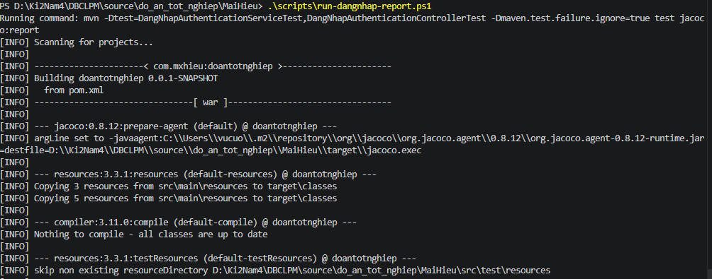
TC_DN_DTO_001 | Đăng nhập | AuthenticationServiceImpl | logIn() | Kỳ vọng từ chối khi email và mật khẩu rỗng | request = { email: '', password: '' }; mocks = { userRepository.findByEmail('') -> UserEntity{id:30,email:'',status:'ACTIVE',password:'hashed-password'}, passwordEncoder.matches('', 'hashed-password') -> true, roleRepository.findByEmail('') -> ['ADMIN'] } | expected = { throw: 'AppException', reason: 'Validation đầu vào không hợp lệ' } | FAIL | Thực tế không ném AppException, service vẫn cho đi tiếp vì chưa có validate format input
TC_DN_DTO_002 |  |  |  | Đăng nhập thành công với email/password hợp lệ | request = { email: 'haihuy9a@gmail.com', password: '123456' }; mocks = { findByEmail -> UserEntity{id:31,status:'ACTIVE'}, passwordEncoder.matches -> true, roleRepository.findByEmail -> ['ADMIN'] } | expected = { response: AuthenticationResponse{ verified:true, token:notNull, refreshToken:notNull } } | PASS | Khớp kỳ vọng; luồng đăng nhập hợp lệ hoạt động bình thường
TC_DN_DTO_003 |  |  |  | Kỳ vọng từ chối email chứa khoảng trắng | request = { email: 'hai huy9a@gmail.com', password: '123456' }; mocks = { findByEmail -> UserEntity{id:32,status:'ACTIVE'}, passwordEncoder.matches -> true, roleRepository.findByEmail -> ['ADMIN'] } | expected = { throw: 'AppException', reason: 'Email sai định dạng' } | FAIL | Thực tế không có validate định dạng email nên không ném AppException
TC_DN_DTO_004 |  |  |  | Kỳ vọng từ chối mật khẩu ngắn hơn 6 ký tự | request = { email: 'haihuy9a@gmail.com', password: '12345' }; mocks = { findByEmail -> UserEntity{id:33,status:'ACTIVE'}, passwordEncoder.matches -> true, roleRepository.findByEmail -> ['ADMIN'] } | expected = { throw: 'AppException', reason: 'Password không đạt độ dài tối thiểu' } | FAIL | Thực tế chưa có validation độ dài password nên không ném AppException
TC_DN_DTO_005 |  |  |  | Kỳ vọng từ chối mật khẩu chỉ toàn dấu cách | request = { email: 'haihuy9a@gmail.com', password: ' ' }; mocks = { findByEmail -> UserEntity{id:34,status:'ACTIVE'}, passwordEncoder.matches -> true, roleRepository.findByEmail -> ['ADMIN'] } | expected = { throw: 'AppException', reason: 'Password không được blank' } | FAIL | Thực tế chưa trim/check blank nên không ném AppException
TC_DN_API_001 |  | AuthenticationController | login() | Controller phải wrap response service đúng format ApiResponse | request = AuthenticationRequest{ email:'student@example.com', password:'123456' }; mocks = { authenticationService.logIn(request) -> AuthenticationResponse{id:21,name:'Student One',token:'access-token',refreshToken:'refresh-token',verified:true,firstLogin:true} } | expected = { apiResponse: { code:200, message:'Đăng nhập thành công', data:serviceResponse } } | PASS | Khớp kỳ vọng; verify(authenticationService.logIn(request)) thành công
TC_DN_SV_001 |  | AuthenticationServiceImpl | logIn() | Role STUDENT phải lấy id từ student profile và giữ firstLogin | request = { email:'student@example.com', password:'123456' }; mocks = { user.status:'ACTIVE', user.studentprofile:{id:21,firstLogin:true}, passwordMatches:true, roles:['STUDENT'] } | expected = { response: AuthenticationResponse{ id:21, name:'Student One', verified:true, firstLogin:true, token:notNull, refreshToken:notNull } } | PASS | Khớp kỳ vọng; mapping id/firstLogin từ student profile đúng
TC_DN_SV_002 |  |  |  | Role TEACHER phải lấy id từ teacher profile | request = { email:'teacher@example.com', password:'123456' }; mocks = { user.status:'ACTIVE', user.teacherprofile:{id:99}, passwordMatches:true, roles:['TEACHER'] } | expected = { response: AuthenticationResponse{ id:99, firstLogin:false, token:notNull } } | PASS | Khớp kỳ vọng; lấy id từ teacher profile đúng
TC_DN_SV_003 |  |  |  | Nếu role không map profile thì fallback id user | request = { email:'admin@example.com', password:'123456' }; mocks = { user:{id:88,status:'ACTIVE'}, passwordMatches:true, roles:['ADMIN'] } | expected = { response: AuthenticationResponse{ id:88, firstLogin:false } } | PASS | Khớp kỳ vọng; fallback id user hoạt động đúng
TC_DN_SV_004 |  |  |  | Email không tồn tại phải trả USER_NOT_EXISTS | request = { email:'missing@example.com', password:'123456' }; mocks = { userRepository.findByEmail -> Optional.empty } | expected = { throw: 'AppException', errorCode:'USER_NOT_EXISTS' } | PASS | Khớp kỳ vọng; passwordEncoder.matches không bị gọi
TC_DN_SV_005 |  |  |  | Mật khẩu sai phải trả PASSWORD_NOT_MATCH | request = { email:'student@example.com', password:'wrong-password' }; mocks = { user tồn tại ACTIVE, passwordEncoder.matches -> false } | expected = { throw: 'AppException', errorCode:'PASSWORD_NOT_MATCH' } | PASS | Khớp kỳ vọng; roleRepository.findByEmail không bị gọi
TC_DN_SV_006 |  |  |  | User INACTIVE không được đăng nhập | request = { email:'inactive@example.com', password:'123456' }; mocks = { user.status:'INACTIVE', passwordMatches:true } | expected = { throw: 'AppException', errorCode:'USER_INACTIVE' } | PASS | Khớp kỳ vọng; rule khóa tài khoản được enforce
TC_DN_SV_007 |  |  |  | Thiếu role Optional.empty phải trả ROLE_NOT_FOUND | request = { email:'norole@example.com', password:'123456' }; mocks = { user.status:'ACTIVE', passwordMatches:true, roleRepository.findByEmail -> Optional.empty } | expected = { throw: 'AppException', errorCode:'ROLE_NOT_FOUND' } | PASS | Khớp kỳ vọng; xử lý đúng khi repository trả Optional.empty
TC_DN_SV_009 |  |  |  | Kỳ vọng role list rỗng phải bị từ chối | request = { email:'empty-roles@example.com', password:'123456' }; mocks = { user.status:'ACTIVE', passwordMatches:true, roleRepository.findByEmail -> Optional.of([]) } | expected = { throw: 'AppException', errorCode:'ROLE_NOT_FOUND' } | FAIL | Thực tế không ném AppException vì code chưa chặn trường hợp list role rỗng
TC_DN_SV_010 |  |  |  | Kỳ vọng status null được xử lý nghiệp vụ thay vì lỗi runtime | request = { email:'null-status@example.com', password:'123456' }; mocks = { user.status:null, passwordMatches:true, roles:['STUDENT'] } | expected = { throw: 'AppException', errorCode:'USER_INACTIVE hoặc lỗi nghiệp vụ tương đương' } | FAIL | Thực tế ném NullPointerException tại AuthenticationServiceImpl.logIn (user.getStatus().equals)
TC_QLTTND_API_001 | Quản lý thông tin người dùng | UserController | updateUser() | Controller gọi service cập nhật và trả response thành công | request = { email:'patient@example.com', fullName:'Patient One Updated', birthday:'2001-08-20', phone:'0909123456', address:'Ho Chi Minh' }; mocks = { userService.updateInformation(request): void } | expected = { apiResponse:{ code:200, message:'Success' }, sideEffects:{ updateInformationCalledWith: request } } | PASS | Khớp kỳ vọng; controller trả đúng code/message và gọi service đúng request
TC_QLTTND_API_002 |  |  |  | Controller phải propagate lỗi nghiệp vụ từ service | request = { email:'missing@example.com' }; mocks = { userService.updateInformation(request): throws AppException(USER_NOT_FOUND) } | expected = { throw:'AppException', errorCode:'USER_NOT_FOUND' } | PASS | Khớp kỳ vọng; controller không nuốt exception
TC_QLTTND_API_003 |  |  |  | Kỳ vọng request null phải bị từ chối ở controller | request = null; mocks = { userService.updateInformation(null): default void } | expected = { apiResponse:{ code:400, message:'Thiếu dữ liệu cập nhật' } } | FAIL | Thực tế trả code 200 vì controller chưa validate request null
TC_QLTTND_API_004 |  |  |  | Kỳ vọng email blank phải bị từ chối ở controller | request = { email:' ', fullName:'Patient One', birthday:'2000-01-01' }; mocks = { userService.updateInformation(request): default void } | expected = { apiResponse:{ code:400, message:'Email không được để trống' } } | FAIL | Thực tế trả code 200 vì controller chưa validate email đầu vào
TC_QLTTND_SV_001 |  | UserServiceImpl | updateInformation() | Cập nhật đầy đủ thông tin profile và lưu thành công | request = { email:'patient@example.com', fullName:'Patient Updated', birthday:'2001-08-20', phone:'0909123456', address:'Ho Chi Minh' }; mocks = { findByEmail -> UserEntity tồn tại, save -> trả lại entity } | expected = { type:'void', savedUser:{ fullName:'Patient Updated', birthday:'2001-08-20', phone:'0909123456', address:'Ho Chi Minh' } } | PASS | Khớp kỳ vọng; các trường profile được set đúng trước khi save
TC_QLTTND_SV_002 |  |  |  | Email không tồn tại phải trả USER_NOT_FOUND | request = { email:'missing@example.com', birthday:'2001-08-20' }; mocks = { findByEmail -> Optional.empty } | expected = { throw:'AppException', errorCode:'USER_NOT_FOUND', sideEffects:{ saveCalled:false } } | PASS | Khớp kỳ vọng; dừng luồng trước bước save
TC_QLTTND_SV_003 |  |  |  | Birthday định dạng ISO phải parse đúng | request = { email:'patient@example.com', fullName:'Patient One', birthday:'1999-12-31' }; mocks = { findByEmail -> user tồn tại, save -> trả entity } | expected = { savedUser:{ birthday: LocalDate('1999-12-31') } } | PASS | Khớp kỳ vọng; parse LocalDate chính xác
TC_QLTTND_SV_004 |  |  |  | Cho phép cập nhật null ở các trường optional khi birthday hợp lệ | request = { email:'patient@example.com', fullName:null, phone:null, address:null, birthday:'2002-01-01' }; mocks = { findByEmail -> user tồn tại } | expected = { type:'void', savedUser:{ fullName:null, phone:null, address:null, birthday:'2002-01-01' } } | PASS | Khớp hành vi hiện tại; service cho phép null cho fullName/phone/address
TC_QLTTND_SV_005 |  |  |  | Propagate runtime khi truy vấn user lỗi | request = { email:'patient@example.com' }; mocks = { findByEmail -> throws RuntimeException('db-find-error') } | expected = { throw:'RuntimeException', message:'db-find-error' } | PASS | Khớp kỳ vọng; exception hạ tầng được đẩy ra ngoài
TC_QLTTND_SV_006 |  |  |  | Propagate runtime khi save lỗi | request = { email:'patient@example.com', birthday:'2001-08-20' }; mocks = { findByEmail -> user tồn tại, save -> throws RuntimeException('db-save-error') } | expected = { throw:'RuntimeException', message:'db-save-error' } | PASS | Khớp kỳ vọng; lỗi lưu DB không bị nuốt
TC_QLTTND_SV_007 |  |  |  | Ghi nhận hành vi hiện tại khi request null | request = null; mocks = {} | expected = { throw:'NullPointerException' } | PASS | Khớp hành vi hiện tại; service chưa guard null request
TC_QLTTND_SV_008 |  |  |  | Ghi nhận hành vi hiện tại khi birthday null | request = { email:'patient@example.com', birthday:null }; mocks = { findByEmail -> user tồn tại } | expected = { throw:'NullPointerException', sideEffects:{ saveCalled:false } } | PASS | Khớp hành vi hiện tại; LocalDate.parse(null) gây NPE
TC_QLTTND_SV_009 |  |  |  | Ghi nhận hành vi hiện tại khi birthday sai định dạng | request = { email:'patient@example.com', birthday:'20-08-2001' }; mocks = { findByEmail -> user tồn tại } | expected = { throw:'DateTimeParseException', sideEffects:{ saveCalled:false } } | PASS | Khớp hành vi hiện tại; parse ngày thất bại do format không phải ISO
TC_QLTTND_SV_010 |  |  |  | Kỳ vọng birthday null phải trả lỗi nghiệp vụ có kiểm soát | request = { email:'patient@example.com', birthday:null }; mocks = { findByEmail -> user tồn tại } | expected = { throw:'AppException', errorCode:'MISSING_PARAMETERS' } | FAIL | Thực tế ném NullPointerException thay vì AppException nghiệp vụ
TC_QLTTND_SV_011 |  |  |  | Kỳ vọng birthday sai định dạng phải trả lỗi nghiệp vụ có kiểm soát | request = { email:'patient@example.com', birthday:'31/12/2000' }; mocks = { findByEmail -> user tồn tại } | expected = { throw:'AppException', errorCode:'MISSING_PARAMETERS' } | FAIL | Thực tế ném DateTimeParseException thay vì AppException nghiệp vụ

1.4. Project Link:
1.4. Project Link:
1.5 Execution Report
Đăng ký: |  | Đăng nhập: |  | Quản lý thông tin người dùng:

1.6 Code Coverage Report
Đăng ký:

Đăng nhập:

Quản lý thông tin người dùng:

1.7 Tài liệu tham khảo + danh sách các prompt đã dùng

2. Quản lý giáo viên
1.1 Tools and Libraries:
Jest
1.2 Scope of Testing
Các thành phần được kiểm thử | Tệp | TeacherprofileController.java, TeacherprofileServiceImpl.java
 | Hàm | TeacherprofileController.checkEmail, TeacherprofileController.createTeacherProfile, TeacherprofileController.getAllTeacherProfiles, TeacherprofileController.getAllTeacherProfilesActive, TeacherprofileController.getTeacherprofile, TeacherprofileController.terminateTeacherProfile, TeacherprofileController.updateTeacher, TeacherprofileServiceImpl.checkEmailExists, TeacherprofileServiceImpl.createTeacherProfile, TeacherprofileServiceImpl.getAllTeacherProfiles, TeacherprofileServiceImpl.getAllTeacherProfilesActive, TeacherprofileServiceImpl.getTeacherProfileByID, TeacherprofileServiceImpl.terminateTeacherProfile, TeacherprofileServiceImpl.updateTeacher
Các thành phần không được kiểm thử | - TeacheprofileRepository.java, UserRepository.java, RoleRepository.java, UserRoleRepository.java, luồng gửi mail thật qua MailServiceImpl.java => Repository và hạ tầng mail được mock để test chạy nhanh, cô lập, không phụ thuộc DB/SMTP thật; unit test tập trung vào logic nghiệp vụ trong controller/service.

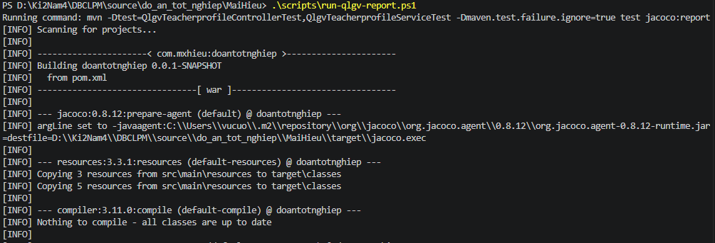
1.3. Unit test cases
TestcaseID | Chức năng/use case | Lớp | Phương thức | Mục tiêu kiểm thử | Input (Dữ liệu mock) | Expected output | Kết quả | Ghi chú
TC_QLGV_API_001 | Quản lý giáo viên | TeacherprofileController | checkEmail() | Controller gọi service kiểm tra email và trả response thành công | emailBody = 'teacher@example.com'; mocks = { teacherprofileService.checkEmailExists(emailBody): void } | expected = { apiResponse:{ code:200, message:'success' }, sideEffects:{ checkEmailExistsCalledWith:'teacher@example.com' } } | PASS | Khớp kỳ vọng; controller trả success và gọi service đúng tham số
TC_QLGV_API_002 |  |  |  | Controller phải propagate lỗi EMAIL_ALREADY_EXISTS từ service | emailBody = 'teacher@example.com'; mocks = { teacherprofileService.checkEmailExists(emailBody): throws AppException(EMAIL_ALREADY_EXISTS) } | expected = { throw:'AppException', errorCode:'EMAIL_ALREADY_EXISTS' } | PASS | Khớp kỳ vọng; exception nghiệp vụ được đẩy ra ngoài
TC_QLGV_API_003 |  |  | createTeacherProfile() | Controller gọi service tạo giáo viên và trả success | request = { email:'teacher@example.com', fullName:'Teacher Name', birthday:'1990-05-20', title:'Lecturer', officeHourStart:8, officeHourEnd:17, ... }; mocks = { teacherprofileService.createTeacherProfile(request): void } | expected = { apiResponse:{ code:200, message:'success' }, sideEffects:{ createTeacherProfileCalledWith: request } } | PASS | Khớp kỳ vọng; endpoint create hoạt động theo luồng happy path
TC_QLGV_API_004 |  |  |  | Controller phải propagate lỗi gửi mail thất bại từ service | request = { email:'teacher@example.com', ... }; mocks = { teacherprofileService.createTeacherProfile(request): throws AppException(EMAIL_SEND_FAILED) } | expected = { throw:'AppException', errorCode:'EMAIL_SEND_FAILED' } | PASS | Khớp kỳ vọng; controller không nuốt exception
TC_QLGV_API_005 |  |  | getAllTeacherProfiles() | Controller trả danh sách giáo viên đầy đủ | mocks = { teacherprofileService.getAllTeacherProfiles(): [ { id:1, email:'teacher1@example.com' }, { id:2, email:'teacher2@example.com' } ] } | expected = { apiResponse:{ code:200, message:'success', dataSize:2, firstItem:{ email:'teacher1@example.com' } } } | PASS | Khớp kỳ vọng; dữ liệu list được trả đúng
TC_QLGV_API_006 |  |  | getAllTeacherProfilesActive() | Controller trả danh sách giáo viên active | mocks = { teacherprofileService.getAllTeacherProfilesActive(): [ { id:3, email:'teacher3@example.com', status:'ACTIVE' } ] } | expected = { apiResponse:{ code:200, message:'success', dataSize:1, firstItem:{ email:'teacher3@example.com' } } } | PASS | Khớp kỳ vọng; endpoint active trả dữ liệu đúng
TC_QLGV_API_007 |  |  | getTeacherprofile() | Controller trả chi tiết giáo viên theo id | pathVar = { id:10 }; mocks = { teacherprofileService.getTeacherProfileByID(10): { id:10, email:'teacher10@example.com' } } | expected = { apiResponse:{ code:200, message:'Success', data:{ email:'teacher10@example.com' } } } | PASS | Khớp kỳ vọng; message đúng theo implementation hiện tại ('Success')
TC_QLGV_API_008 |  |  | terminateTeacherProfile() | Controller gọi service kết thúc hồ sơ giáo viên và trả success | headers = { Authorization:'Bearer token' }; pathVar = { id:10 }; mocks = { teacherprofileService.terminateTeacherProfile(10): void } | expected = { apiResponse:{ code:200, message:'Teacher profile terminated successfully' }, sideEffects:{ terminateTeacherProfileCalledWith:10 } } | PASS | Khớp kỳ vọng; service được gọi đúng id
TC_QLGV_API_009 |  |  | updateTeacher() | Controller gọi service cập nhật hồ sơ giáo viên và trả success | request = { teacherid:1, email:'teacher@example.com', fullName:'Teacher Name', ... }; mocks = { teacherprofileService.updateTeacher(request): void } | expected = { apiResponse:{ code:200, message:'Teacher profile updated successfully' }, sideEffects:{ updateTeacherCalledWith: request } } | PASS | Khớp kỳ vọng; response và tương tác với service đúng
TC_QLGV_API_010 |  |  | checkEmail() | Kỳ vọng email blank phải bị reject ngay tại controller | emailBody = ' '; mocks = { teacherprofileService.checkEmailExists(' '): default void } | expected = { apiResponse:{ code:400, message:'Email không được để trống' } } | FAIL | Thực tế trả code 200; controller chưa validate email body rỗng
TC_QLGV_API_011 |  |  | updateTeacher() | Kỳ vọng request null phải bị reject ngay tại controller | request = null; mocks = { teacherprofileService.updateTeacher(null): default void } | expected = { apiResponse:{ code:400, message:'Thiếu dữ liệu cập nhật giáo viên' } } | FAIL | Thực tế trả code 200; controller chưa validate request null
TC_QLGV_SV_001 |  | TeacherprofileServiceImpl | checkEmailExists() | Email đã tồn tại phải ném EMAIL_ALREADY_EXISTS | input = { email:'teacher@example.com' }; mocks = { userRepository.existsByEmail('teacher@example.com'): true } | expected = { throw:'AppException', errorCode:'EMAIL_ALREADY_EXISTS' } | PASS | Khớp kỳ vọng; rule chống trùng email hoạt động
TC_QLGV_SV_002 |  |  |  | Email chưa tồn tại thì không ném lỗi | input = { email:'teacher@example.com' }; mocks = { userRepository.existsByEmail('teacher@example.com'): false } | expected = { type:'void', sideEffects:{ existsByEmailCalled:true } } | PASS | Khớp kỳ vọng; method kết thúc bình thường
TC_QLGV_SV_003 |  |  | createTeacherProfile() | Tạo user + role teacher + teacherprofile + gửi mail thành công | request = { email:'teacher@example.com', fullName:'Teacher Name', birthday:'1990-05-20', title:'Lecturer', ... }; mocks = { modelMapper.map(request->UserEntity/TeacherprofileEntity), passwordEncoder.encode(): 'encoded-password', roleRepository.findByValue('TEACHER'): Optional.of(role), repositories.save(): echo, mailService.sendMail(): void } | expected = { type:'void', savedUser:{ email:'teacher@example.com', birthday:'1990-05-20', password:'encoded-password', status:'ACTIVE', createAt:notNull }, savedUserRole:{ role:'TEACHER' }, savedTeacherprofile:{ title:'Lecturer', user: savedUser }, sentMail:{ to:'teacher@example.com', template:'user_created_template' } } | PASS | Khớp kỳ vọng; đầy đủ side effects chính của luồng tạo giáo viên
TC_QLGV_SV_004 |  |  |  | Ghi nhận hành vi hiện tại khi gửi mail ném MessagingException vẫn không fail | request = { email:'teacher@example.com', birthday:'1990-05-20', ... }; mocks = { mailService.sendMail(...): throws MessagingException('smtp-down'), các save khác thành công } | expected = { type:'void', sideEffects:{ userSaved:true, userRoleSaved:true, teacherProfileSaved:true } } | PASS | Khớp hành vi hiện tại; exception gửi mail dạng MessagingException bị bắt và chỉ in stacktrace
TC_QLGV_SV_005 |  |  |  | Runtime exception khi gửi mail phải map về EMAIL_SEND_FAILED | request = { email:'teacher@example.com', birthday:'1990-05-20', ... }; mocks = { mailService.sendMail(...): throws RuntimeException('smtp-runtime-error') } | expected = { throw:'AppException', errorCode:'EMAIL_SEND_FAILED' } | PASS | Khớp kỳ vọng; catch Exception đã map sang lỗi nghiệp vụ EMAIL_SEND_FAILED
TC_QLGV_SV_006 |  |  |  | Ghi nhận hành vi hiện tại khi không tìm thấy role TEACHER | request = { email:'teacher@example.com', birthday:'1990-05-20', ... }; mocks = { roleRepository.findByValue('TEACHER'): Optional.empty } | expected = { throw:'NoSuchElementException', sideEffects:{ userSaved:true, userRoleSaved:false, teacherProfileSaved:false, mailSent:false } } | PASS | Khớp hành vi hiện tại; code dùng Optional.get() trực tiếp nên ném NoSuchElementException
TC_QLGV_SV_007 |  |  |  | Ghi nhận hành vi hiện tại khi birthday sai định dạng ISO | request = { email:'teacher@example.com', birthday:'20/05/1990', ... }; mocks = { modelMapper.map(request->UserEntity) } | expected = { throw:'DateTimeParseException', sideEffects:{ userSaved:false } } | PASS | Khớp hành vi hiện tại; LocalDate.parse thất bại trước bước save
TC_QLGV_SV_008 |  |  | getAllTeacherProfiles() | Trả danh sách teacherprofile đã convert | mocks = { teacherprofileRepository.findAll(): [entity1, entity2], teacherprofileConverter.toResponseList(...): [resp1{id:1}, resp2{id:2}] } | expected = { result:[ {id:1}, {id:2} ] } | PASS | Khớp kỳ vọng; trả đúng list sau convert
TC_QLGV_SV_009 |  |  | getAllTeacherProfilesActive() | Trả danh sách teacher active đã convert | mocks = { teacherprofileRepository.findAllActiveTeachers(): [entity], teacherprofileConverter.toResponseList(...): [resp{id:99,status:'ACTIVE'}] } | expected = { result:[ {id:99,status:'ACTIVE'} ] } | PASS | Khớp kỳ vọng; danh sách active được convert đúng
TC_QLGV_SV_010 |  |  | getTeacherProfileByID() | Lấy teacherprofile theo id thành công | input = { id:10 }; mocks = { teacherprofileRepository.findById(10): Optional.of(entity), teacherprofileConverter.toResponse(entity): { id:10, fullName:'Teacher 10' } } | expected = { result:{ id:10, fullName:'Teacher 10' } } | PASS | Khớp kỳ vọng; trả đúng response từ converter
TC_QLGV_SV_011 |  |  |  | Ghi nhận hành vi hiện tại khi id không tồn tại | input = { id:10 }; mocks = { teacherprofileRepository.findById(10): Optional.empty } | expected = { throw:'NoSuchElementException' } | PASS | Khớp hành vi hiện tại; code gọi Optional.get() trực tiếp
TC_QLGV_SV_012 |  |  | terminateTeacherProfile() | Kết thúc hồ sơ giáo viên: set user status INACTIVE và save | input = { id:50 }; mocks = { teacherprofileRepository.findById(50): Optional.of({ user:{ status:'ACTIVE' } }) } | expected = { type:'void', sideEffects:{ userStatus:'INACTIVE', userRepository.saveCalled:true } } | PASS | Khớp kỳ vọng; status user được cập nhật đúng
TC_QLGV_SV_013 |  |  |  | Id không tồn tại phải ném TEACHERPROFILE_NOT_FOUND | input = { id:60 }; mocks = { teacherprofileRepository.findById(60): Optional.empty } | expected = { throw:'AppException', errorCode:'TEACHERPROFILE_NOT_FOUND', sideEffects:{ userSaveCalled:false } } | PASS | Khớp kỳ vọng; có guard not found bằng orElseThrow
TC_QLGV_SV_014 |  |  | updateTeacher() | Cập nhật đầy đủ thông tin user + teacherprofile và save | request = { teacherid:70, email:'teacher.updated@example.com', fullName:'Updated Teacher', phone:'0988000111', address:'Da Nang', sex:'MALE', birthday:'1992-10-10', bio:'Updated bio', title:'Senior Lecturer', officeHourStart:9, officeHourEnd:18, cccd:'987654321098', university:'HUFLIT', graduationYear:2015, major:'Linguistics', degree:'PhD', teachingExperience:'12 years', englishCertificate:'TOEIC 990' }; mocks = { teacherprofileRepository.findById(70): Optional.of(existingTeacher), teacherprofileRepository.save(): echo } | expected = { type:'void', updatedUser:{ email:'teacher.updated@example.com', fullName:'Updated Teacher', phone:'0988000111', address:'Da Nang', sex:'MALE', birthday:'1992-10-10' }, updatedTeacher:{ bio:'Updated bio', title:'Senior Lecturer', officeHourStart:9, officeHourEnd:18, cccd:'987654321098', university:'HUFLIT', graduationYear:2015, major:'Linguistics', degree:'PhD', teachingExperience:'12 years', englishCertificate:'TOEIC 990' }, sideEffects:{ teacherprofileSaveCalled:true } } | PASS | Khớp kỳ vọng; cả user và teacherprofile đều được mutate đúng trước khi save
TC_QLGV_SV_015 |  |  |  | Birthday null thì không cập nhật birthday cũ của user | request = { teacherid:80, birthday:null, ... }; mocks = { teacherprofileRepository.findById(80): Optional.of(existingTeacher{ user.birthday:'1985-01-01' }) } | expected = { type:'void', updatedUser:{ birthday:'1985-01-01' }, sideEffects:{ teacherprofileSaveCalled:true } } | PASS | Khớp kỳ vọng; câu lệnh parse birthday chỉ chạy khi request.birthday != null
TC_QLGV_SV_016 |  |  |  | Teacher id không tồn tại phải ném TEACHERPROFILE_NOT_FOUND | request = { teacherid:90, birthday:'1999-09-09', ... }; mocks = { teacherprofileRepository.findById(90): Optional.empty } | expected = { throw:'AppException', errorCode:'TEACHERPROFILE_NOT_FOUND', sideEffects:{ teacherprofileSaveCalled:false } } | PASS | Khớp kỳ vọng; method dừng trước khi save
TC_QLGV_SV_017 |  |  |  | Ghi nhận hành vi hiện tại khi birthday update sai định dạng | request = { teacherid:100, birthday:'10/10/1992', ... }; mocks = { teacherprofileRepository.findById(100): Optional.of(existingTeacher) } | expected = { throw:'DateTimeParseException', sideEffects:{ teacherprofileSaveCalled:false } } | PASS | Khớp hành vi hiện tại; LocalDate.parse fail với format không phải ISO
TC_QLGV_SV_018 |  |  |  | Ghi nhận hành vi hiện tại khi request null | request = null; mocks = { } | expected = { throw:'NullPointerException', sideEffects:{ teacherprofileRepositoryInteraction:false } } | PASS | Khớp hành vi hiện tại; NPE xảy ra khi truy cập request.getTeacherid()
TC_QLGV_SV_019 |  |  | checkEmailExists() | Kỳ vọng email blank phải trả lỗi nghiệp vụ MISSING_PARAMETERS | input = { email:' ' }; mocks = { userRepository.existsByEmail(' '): false } | expected = { throw:'AppException', errorCode:'MISSING_PARAMETERS' } | FAIL | Thực tế không ném lỗi nào; method chỉ kiểm tra existsByEmail
TC_QLGV_SV_020 |  |  | createTeacherProfile() | Kỳ vọng birthday sai định dạng phải trả AppException có kiểm soát | request = { email:'teacher@example.com', birthday:'20-05-1990', ... }; mocks = { modelMapper.map(request->UserEntity) } | expected = { throw:'AppException', errorCode:'MISSING_PARAMETERS' } | FAIL | Thực tế ném DateTimeParseException thay vì AppException nghiệp vụ
TC_QLGV_SV_021 |  |  | getTeacherProfileByID() | Kỳ vọng id không tồn tại phải trả TEACHERPROFILE_NOT_FOUND | input = { id:77 }; mocks = { teacherprofileRepository.findById(77): Optional.empty } | expected = { throw:'AppException', errorCode:'TEACHERPROFILE_NOT_FOUND' } | FAIL | Thực tế ném NoSuchElementException do dùng Optional.get()
TC_QLGV_SV_022 |  |  | updateTeacher() | Kỳ vọng request null phải trả lỗi nghiệp vụ MISSING_PARAMETERS | request = null; mocks = { } | expected = { throw:'AppException', errorCode:'MISSING_PARAMETERS' } | FAIL | Thực tế ném NullPointerException trước khi vào nhánh nghiệp vụ

1.4. Project Link:
1.4. Project Link:
1.5 Execution Report

1.6 Code Coverage Report

1.7 Tài liệu tham khảo + danh sách các prompt đã dùng

3. Quản lý học viên
1.1 Tools and Libraries:
Jest
1.2 Scope of Testing
Các thành phần được kiểm thử | Tệp | StudentProfileController.java, StudentProfileServiceImpl.java
 | Hàm | StudentProfileController.createStudentProfile, StudentProfileController.getStudentProfiles, StudentProfileController.getStudentProfileById, StudentProfileController.updateStudentProfile, StudentProfileController.khoaTaiKhoanStudentProfile, StudentProfileServiceImpl.createStudentProfile, StudentProfileServiceImpl.getStudentProfiles, StudentProfileServiceImpl.getStudentProfileById, StudentProfileServiceImpl.updateStudentProfile, StudentProfileServiceImpl.khoaTaiKhoanStudentProfile
Các thành phần không được kiểm thử | - StudentProfileRepository.java, UserRepository.java, UserService.java, VerificationService.java, MailService.java, các lớp Entity/DTO => Repository và các dependency hạ tầng được mock để test chạy nhanh, cô lập, không phụ thuộc DB/SMTP thật; unit test tập trung vào logic nghiệp vụ trong controller/service. Entity/DTO chủ yếu là cấu trúc dữ liệu nên không phải trọng tâm unit test.

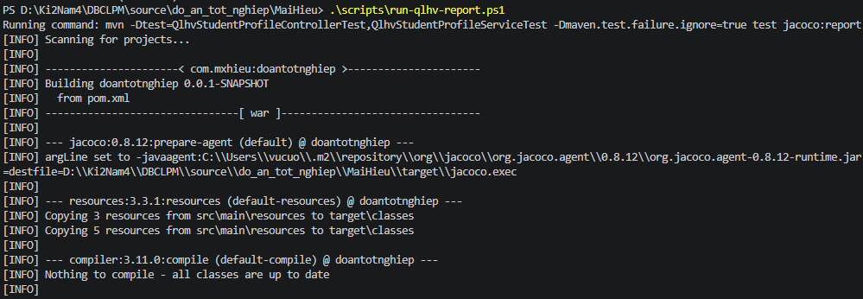
1.3. Unit test cases
TC_QLHV_API_001 | Quản lý học viên | StudentProfileController | createStudentProfile() | Controller gọi service tạo hồ sơ học viên và trả success | request = { id:1, fullName:'Student 1', email:'student1@example.com', targetScore:750, dailyStudyMinutes:90, placementLevel:'B1', otp:'123456' }; mocks = { studentProfileService.createStudentProfile(request): void } | expected = { apiResponse:{ code:200, message:'success' }, sideEffects:{ createStudentProfileCalledWith: request } } | PASS | Khớp kỳ vọng; endpoint create trả success và gọi service đúng tham số
TC_QLHV_API_002 |  |  |  | Controller phải propagate lỗi nghiệp vụ khi service ném exception | request = { id:2, fullName:'Student 2', email:'student2@example.com', otp:'123456' }; mocks = { studentProfileService.createStudentProfile(request): throws AppException(MISSING_PARAMETERS) } | expected = { throw:'AppException', errorCode:'MISSING_PARAMETERS' } | PASS | Khớp kỳ vọng; controller không nuốt exception
TC_QLHV_API_003 |  |  | getStudentProfiles() | Controller trả danh sách học viên thành công | mocks = { studentProfileService.getStudentProfiles(): [ { id:1 }, { id:2 } ] } | expected = { apiResponse:{ code:200, message:'success', dataSize:2 } } | PASS | Khớp kỳ vọng; data trả về đúng số lượng
TC_QLHV_API_004 |  |  |  | Controller phải propagate lỗi khi service list ném AppException | mocks = { studentProfileService.getStudentProfiles(): throws AppException(UNAUTHORIZED) } | expected = { throw:'AppException', errorCode:'UNAUTHORIZED' } | PASS | Khớp kỳ vọng; exception được đẩy ra ngoài
TC_QLHV_API_005 |  |  | getStudentProfileById() | Controller trả chi tiết học viên theo id thành công | pathVar = { id:10 }; mocks = { studentProfileService.getStudentProfileById(10): { id:10, placementLevel:'A2' } } | expected = { apiResponse:{ code:200, message:'success', data:{ id:10 } } } | PASS | Khớp kỳ vọng; dữ liệu trả về đúng id
TC_QLHV_API_006 |  |  |  | Controller phải propagate lỗi STUDENT_PROFILE_NOT_FOUND | pathVar = { id:11 }; mocks = { studentProfileService.getStudentProfileById(11): throws AppException(STUDENT_PROFILE_NOT_FOUND) } | expected = { throw:'AppException', errorCode:'STUDENT_PROFILE_NOT_FOUND' } | PASS | Khớp kỳ vọng; controller không xử lý thay exception
TC_QLHV_API_007 |  |  | updateStudentProfile() | Controller gọi service cập nhật hồ sơ và trả success | request = { id:3, fullName:'Student 3', email:'student3@example.com', targetScore:750, dailyStudyMinutes:90, placementLevel:'B1' }; mocks = { studentProfileService.updateStudentProfile(request): void } | expected = { apiResponse:{ code:200, message:'success' }, sideEffects:{ updateStudentProfileCalledWith: request } } | PASS | Khớp kỳ vọng; endpoint update hoạt động theo happy path
TC_QLHV_API_008 |  |  |  | Controller phải propagate lỗi khi service update ném AppException | request = { id:4, fullName:'Student 4', email:'student4@example.com' }; mocks = { studentProfileService.updateStudentProfile(request): throws AppException(STUDENT_PROFILE_NOT_FOUND) } | expected = { throw:'AppException', errorCode:'STUDENT_PROFILE_NOT_FOUND' } | PASS | Khớp kỳ vọng; exception nghiệp vụ được giữ nguyên
TC_QLHV_API_009 |  |  | khoaTaiKhoanStudentProfile() | Controller gọi service khóa tài khoản học viên và trả success | pathVar = { id:20 }; mocks = { studentProfileService.khoaTaiKhoanStudentProfile(20): void } | expected = { apiResponse:{ code:200, message:'success' }, sideEffects:{ khoaTaiKhoanStudentProfileCalledWith:20 } } | PASS | Khớp kỳ vọng; gọi service đúng id
TC_QLHV_API_010 |  |  |  | Controller phải propagate lỗi khi khóa tài khoản id không tồn tại | pathVar = { id:21 }; mocks = { studentProfileService.khoaTaiKhoanStudentProfile(21): throws AppException(STUDENT_PROFILE_NOT_FOUND) } | expected = { throw:'AppException', errorCode:'STUDENT_PROFILE_NOT_FOUND' } | PASS | Khớp kỳ vọng; lỗi nghiệp vụ được truyền ra
TC_QLHV_API_011 |  |  | createStudentProfile() | Kỳ vọng controller reject payload null khi tạo học viên | request = null; mocks = { studentProfileService.createStudentProfile(null): default void } | expected = { apiResponse:{ code:400, message:'Missing create-student payload' } } | FAIL | Thực tế trả code 200 vì controller chưa validate request null
TC_QLHV_API_012 |  |  | updateStudentProfile() | Kỳ vọng controller reject payload null khi cập nhật | request = null; mocks = { studentProfileService.updateStudentProfile(null): default void } | expected = { apiResponse:{ code:400, message:'Missing update-student payload' } } | FAIL | Thực tế trả code 200 vì controller chưa validate request null
TC_QLHV_API_013 |  |  | getStudentProfileById() | Kỳ vọng controller reject id không hợp lệ (<=0) | pathVar = { id:0 }; mocks = { studentProfileService.getStudentProfileById(0): default null } | expected = { apiResponse:{ code:400, message:'Invalid student profile id' } } | FAIL | Thực tế trả code 200 vì controller chưa validate id đầu vào
TC_QLHV_SV_001 |  | StudentProfileServiceImpl | createStudentProfile() | Tạo hồ sơ học viên thành công khi map user, tạo user, tìm user theo email và save profile | request = { email:'student@example.com', otp:'123456' }; mocks = { modelMapper.map -> userMapped, userService.createStudent: void, userRepository.findByEmail:'student@example.com' -> Optional.of(savedUser), studentProfileRepository.save -> echo } | expected = { type:'void', sideEffects:{ createStudentCalledWith:{ user:userMapped, otp:'123456' }, savedProfile:{ user:savedUser } } } | PASS | Khớp kỳ vọng; profile được gắn đúng user đã lưu
TC_QLHV_SV_002 |  |  |  | Ghi nhận hành vi hiện tại khi không tìm thấy user sau bước create | request = { email:'student@example.com', otp:'123456' }; mocks = { modelMapper.map -> userMapped, userRepository.findByEmail -> Optional.empty } | expected = { throw:'NoSuchElementException', sideEffects:{ profileSaveCalled:false } } | PASS | Khớp hành vi hiện tại do dùng Optional.get() trực tiếp
TC_QLHV_SV_003 |  |  |  | Propagate lỗi runtime khi userService.createStudent thất bại | request = { email:'student@example.com', otp:'000000' }; mocks = { modelMapper.map -> userMapped, userService.createStudent -> throws RuntimeException('create-user-failed') } | expected = { throw:'RuntimeException', message:'create-user-failed', sideEffects:{ userFindCalled:false, profileSaveCalled:false } } | PASS | Khớp kỳ vọng; luồng dừng ngay khi tạo user lỗi
TC_QLHV_SV_004 |  |  |  | Propagate lỗi runtime khi lưu StudentProfileEntity thất bại | request = { email:'student@example.com', otp:'123456' }; mocks = { modelMapper.map -> userMapped, userRepository.findByEmail -> Optional.of(savedUser), studentProfileRepository.save -> throws RuntimeException('save-profile-failed') } | expected = { throw:'RuntimeException', message:'save-profile-failed' } | PASS | Khớp kỳ vọng; lỗi persistence không bị nuốt
TC_QLHV_SV_005 |  |  |  | Ghi nhận hành vi hiện tại khi request null | request = null; mocks = { } | expected = { throw:'NullPointerException', sideEffects:{ createStudentCalled:false, profileSaveCalled:false } } | PASS | Khớp hành vi hiện tại; NPE do truy cập request.getOtp()/request.getEmail()
TC_QLHV_SV_006 |  |  | getStudentProfiles() | Trả danh sách response sau khi convert từng student profile | mocks = { studentProfileRepository.findAll -> [profile1, profile2], studentProfileConverter.toResponse(profile1)->resp1{id:1,placementLevel:'A1'}, studentProfileConverter.toResponse(profile2)->resp2{id:2,placementLevel:'A2'} } | expected = { result:[ {id:1,placementLevel:'A1'}, {id:2,placementLevel:'A2'} ] } | PASS | Khớp kỳ vọng; danh sách được convert đúng
TC_QLHV_SV_007 |  |  |  | Trả danh sách rỗng khi repository không có dữ liệu | mocks = { studentProfileRepository.findAll -> [] } | expected = { result:[] } | PASS | Khớp kỳ vọng; method trả list rỗng
TC_QLHV_SV_008 |  |  |  | Propagate runtime khi converter chuyển đổi lỗi | mocks = { studentProfileRepository.findAll -> [profile], studentProfileConverter.toResponse(profile) -> throws RuntimeException('convert-failed') } | expected = { throw:'RuntimeException', message:'convert-failed' } | PASS | Khớp kỳ vọng; lỗi converter được truyền ra
TC_QLHV_SV_009 |  |  | getStudentProfileById() | Lấy chi tiết học viên theo id thành công | input = { id:4 }; mocks = { studentProfileRepository.findById(4) -> Optional.of(profile), studentProfileConverter.toResponse(profile)->response{id:4,placementLevel:'B1'} } | expected = { result:{ id:4, placementLevel:'B1' } } | PASS | Khớp kỳ vọng; trả đúng object từ converter
TC_QLHV_SV_010 |  |  |  | Id không tồn tại phải ném STUDENT_PROFILE_NOT_FOUND | input = { id:5 }; mocks = { studentProfileRepository.findById(5) -> Optional.empty } | expected = { throw:'AppException', errorCode:'STUDENT_PROFILE_NOT_FOUND' } | PASS | Khớp kỳ vọng; guard not-found hoạt động
TC_QLHV_SV_011 |  |  | updateStudentProfile() | Cập nhật thông tin user và profile thành công rồi save | request = { id:6, fullName:'Updated Student', phone:'0909888777', email:'updated.student@example.com', address:'Can Tho', sex:'FEMALE', birthday:'2004-02-02', targetScore:800, dailyStudyMinutes:120, placementLevel:'B2' }; mocks = { studentProfileRepository.findById(6) -> Optional.of(existingProfile), studentProfileRepository.save -> echo } | expected = { type:'void', updatedUser:{ fullName:'Updated Student', phone:'0909888777', email:'updated.student@example.com', address:'Can Tho', sex:'FEMALE', birthday:'2004-02-02' }, updatedProfile:{ targetScore:800, dailyStudyMinutes:120, placementLevel:'B2' }, sideEffects:{ saveCalled:true } } | PASS | Khớp kỳ vọng; tất cả field chính được mutate trước khi save
TC_QLHV_SV_012 |  |  |  | Update phải ném STUDENT_PROFILE_NOT_FOUND khi id không tồn tại | request = { id:7, fullName:'Updated Student', email:'updated.student@example.com' }; mocks = { studentProfileRepository.findById(7) -> Optional.empty } | expected = { throw:'AppException', errorCode:'STUDENT_PROFILE_NOT_FOUND', sideEffects:{ saveCalled:false } } | PASS | Khớp kỳ vọng; method dừng trước bước save
TC_QLHV_SV_013 |  |  |  | Ghi nhận hành vi hiện tại khi request null | request = null; mocks = { } | expected = { throw:'NullPointerException' } | PASS | Khớp hành vi hiện tại; NPE tại request.getId()
TC_QLHV_SV_014 |  |  |  | Ghi nhận hành vi hiện tại khi request.id null | request = { id:null, fullName:'Updated Student', ... }; mocks = { studentProfileRepository.findById(null) -> null } | expected = { throw:'NullPointerException', sideEffects:{ saveCalled:false } } | PASS | Khớp hành vi hiện tại; gọi orElseThrow trên null Optional gây NPE
TC_QLHV_SV_015 |  |  | khoaTaiKhoanStudentProfile() | Khóa tài khoản học viên thành công: set status INACTIVE và save | input = { id:9 }; mocks = { studentProfileRepository.findById(9) -> Optional.of(profile{ user.status:'ACTIVE' }), studentProfileRepository.save -> echo } | expected = { type:'void', updatedUser:{ status:'INACTIVE' }, sideEffects:{ saveCalled:true } } | PASS | Khớp kỳ vọng; status user đổi sang INACTIVE
TC_QLHV_SV_016 |  |  |  | Id không tồn tại phải ném STUDENT_PROFILE_NOT_FOUND | input = { id:10 }; mocks = { studentProfileRepository.findById(10) -> Optional.empty } | expected = { throw:'AppException', errorCode:'STUDENT_PROFILE_NOT_FOUND' } | PASS | Khớp kỳ vọng; guard not-found đúng
TC_QLHV_SV_017 |  |  |  | Propagate runtime khi save trạng thái INACTIVE thất bại | input = { id:11 }; mocks = { studentProfileRepository.findById(11) -> Optional.of(profile), studentProfileRepository.save(profile) -> throws RuntimeException('db-save-error') } | expected = { throw:'RuntimeException', message:'db-save-error' } | PASS | Khớp kỳ vọng; lỗi DB được truyền ra
TC_QLHV_SV_018 |  |  | createStudentProfile() | Kỳ vọng không tìm thấy user sau create phải ném USER_NOT_FOUND | request = { email:'student@example.com', otp:'123456' }; mocks = { modelMapper.map -> userMapped, userRepository.findByEmail -> Optional.empty } | expected = { throw:'AppException', errorCode:'USER_NOT_FOUND' } | FAIL | Thực tế ném NoSuchElementException do Optional.get()
TC_QLHV_SV_019 |  |  | updateStudentProfile() | Kỳ vọng request null phải trả lỗi nghiệp vụ MISSING_PARAMETERS | request = null; mocks = { } | expected = { throw:'AppException', errorCode:'MISSING_PARAMETERS' } | FAIL | Thực tế ném NullPointerException trước khi vào nhánh nghiệp vụ
TC_QLHV_SV_020 |  |  | createStudentProfile() | Kỳ vọng otp blank phải bị reject bằng lỗi nghiệp vụ | request = { email:'student@example.com', otp:' ' }; mocks = { modelMapper.map -> userMapped, userRepository.findByEmail -> Optional.of(savedUser) } | expected = { throw:'AppException', errorCode:'MISSING_PARAMETERS' } | FAIL | Thực tế không ném lỗi vì service chưa validate otp
TC_QLHV_SV_021 |  |  | khoaTaiKhoanStudentProfile() | Kỳ vọng tài khoản đã INACTIVE không được khóa lại | input = { id:12 }; mocks = { studentProfileRepository.findById(12) -> Optional.of(profile{ user.status:'INACTIVE' }) } | expected = { throw:'AppException', errorCode:'USER_INACTIVE' } | FAIL | Thực tế không ném lỗi và vẫn save lại profile
TC_QLHV_SV_022 |  |  | getStudentProfileById() | Kỳ vọng id không hợp lệ (<=0) phải trả MISSING_PARAMETERS | input = { id:0 }; mocks = { studentProfileRepository.findById(0) -> Optional.empty } | expected = { throw:'AppException', errorCode:'MISSING_PARAMETERS' } | FAIL | Thực tế ném AppException(STUDENT_PROFILE_NOT_FOUND), không có validate id <= 0

1.4. Project Link:
1.4. Project Link:
1.5 Execution Report

1.6 Code Coverage Report

1.7 Tài liệu tham khảo + danh sách các prompt đã dùng

4. Quản lý khóa học
1.1 Tools and Libraries:
Jest
1.2 Scope of Testing
Các thành phần được kiểm thử | Tệp | CourseController.java, CourseServiceImpl.java
 | Hàm | CourseController.createCourse, CourseController.publishCourse, CourseController.getAllCourses, CourseController.getCourseById, CourseController.getCourseByIdByStudent, CourseController.getCourseByIdByTeacher, CourseController.getCoursesByTeacherId, CourseServiceImpl.addCourseToTrack, CourseServiceImpl.getAllCourses, CourseServiceImpl.getCourseById, CourseServiceImpl.getCoursesByTeacherId, CourseServiceImpl.getCourseAndModuleByCourseIdForTeacher, CourseServiceImpl.publishCourse, CourseServiceImpl.completedCups, CourseServiceImpl.getCourseForStudent, CourseServiceImpl.isCompleted
Các thành phần không được kiểm thử | - CourseRepository.java, logic nội bộ của ModuleService.java và LessonService.java, các lớp converter, Entity/DTO => Unit test tập trung vào business logic của controller/service chính; repository và dependency phụ được mock để đảm bảo chạy nhanh, cô lập, không phụ thuộc DB/hạ tầng ngoài.

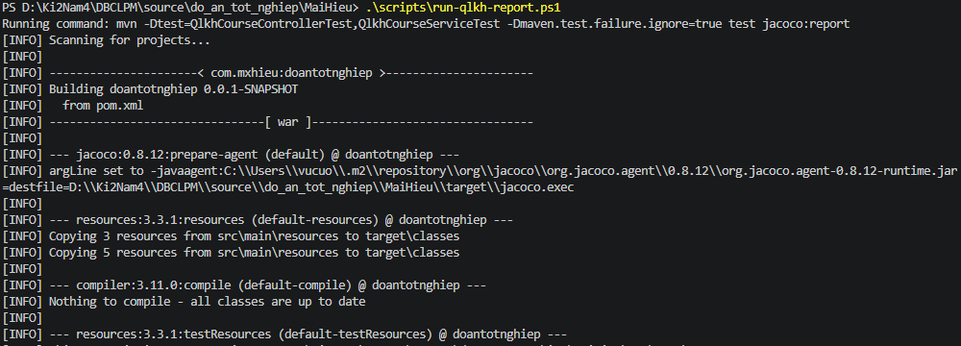
1.3. Unit test cases
TC_QLKH_API_001 | Quản lý khóa học (admin) | CourseController | createCourse() | Tạo khóa học thành công với JSON hợp lệ và image file | request = { courseJson:'{"trackCode":"TOEIC","title":"Starter Course","teacherId":2}', imageFile:{name:'cover.png',type:'image/png'} }; mocks = { courseService.addCourseToTrack(parsedCourse,imageFile): void } | expected = { apiResponse:{ code:200,message:'Course Created' }, sideEffects:{ addCourseToTrackCalled:true, parsedCourse:{ trackCode:'TOEIC',title:'Starter Course',teacherId:2 } } } | PASS | Khớp kỳ vọng; parse JSON thành công và gọi service đúng dữ liệu
TC_QLKH_API_002 |  |  |  | JSON sai định dạng phải trả lỗi 500 theo implementation hiện tại | request = { courseJson:'{"trackCode":"TOEIC","title":"Broken json"', imageFile:{name:'cover.png'} } | expected = { apiResponse:{ code:500,messagePrefix:'Error:' }, sideEffects:{ courseServiceNotCalled:true } } | PASS | Khớp hành vi hiện tại; parser ném JsonEOFException và controller trả code 500
TC_QLKH_API_003 |  |  |  | Service ném runtime thì controller catch và trả 500 | request = { courseJson:'{"trackCode":"TOEIC","title":"Starter Course","teacherId":2}', imageFile:{name:'cover.png'} }; mocks = { courseService.addCourseToTrack(...): throws RuntimeException('create-course-failed') } | expected = { apiResponse:{ code:500,message:'Error: create-course-failed' } } | PASS | Khớp kỳ vọng; controller catch exception từ service
TC_QLKH_API_004 |  |  | publishCourse() | Publish khóa học thành công | pathVar = { id:10 }; mocks = { courseService.publishCourse(10): void } | expected = { apiResponse:{ code:200,message:'Course Published' }, sideEffects:{ publishCourseCalledWith:10 } } | PASS | Khớp kỳ vọng
TC_QLKH_API_005 |  |  |  | Propagate lỗi COURSE_NOT_FOUND khi service ném AppException | pathVar = { id:99 }; mocks = { courseService.publishCourse(99): throws AppException(COURSE_NOT_FOUND) } | expected = { throw:'AppException', errorCode:'COURSE_NOT_FOUND' } | PASS | Khớp kỳ vọng
TC_QLKH_API_006 |  |  | getAllCourses() | Lấy danh sách tất cả khóa học | mocks = { courseService.getAllCourses(): [ {id:1,title:'A'},{id:2,title:'B'} ] } | expected = { apiResponse:{ code:200,message:'Success',dataSize:2 } } | PASS | Khớp kỳ vọng
TC_QLKH_API_007 |  |  |  | Propagate runtime khi service đọc DB lỗi | mocks = { courseService.getAllCourses(): throws RuntimeException('db-read-failed') } | expected = { throw:'RuntimeException', message:'db-read-failed' } | PASS | Khớp kỳ vọng
TC_QLKH_API_008 |  |  | getCourseById() | Lấy chi tiết khóa học theo id thành công | pathVar = { id:5 }; mocks = { courseService.getCourseById(5): { id:5,title:'Course Detail' } } | expected = { apiResponse:{ code:200,message:'Success',data:{ id:5,title:'Course Detail' } } } | PASS | Khớp kỳ vọng
TC_QLKH_API_009 |  |  |  | Propagate lỗi COURSE_NOT_FOUND khi không tìm thấy khóa học | pathVar = { id:6 }; mocks = { courseService.getCourseById(6): throws AppException(COURSE_NOT_FOUND) } | expected = { throw:'AppException', errorCode:'COURSE_NOT_FOUND' } | PASS | Khớp kỳ vọng
TC_QLKH_API_010 | Quản lý khóa học (student) | CourseController | getCourseByIdByStudent() | Build CourseRequest từ courseId + studentId và trả dữ liệu cho học viên | pathVar = { courseId:7,studentId:88 }; mocks = { courseService.getCourseForStudent({id:7,studentProfileId:88}): { id:7,completedCup:'3/9' } } | expected = { apiResponse:{ code:200,message:'Success',data:{ id:7 } }, sideEffects:{ getCourseForStudentCalledWith:{ id:7,studentProfileId:88 } } } | PASS | Khớp kỳ vọng
TC_QLKH_API_011 | Quản lý khóa học (teacher) | CourseController | getCourseByIdByTeacher() | Build CourseRequest có version cho giáo viên | query = { courseId:9,version:2 }; mocks = { courseService.getCourseAndModuleByCourseIdForTeacher({id:9,version:2}): { id:9,version:2 } } | expected = { apiResponse:{ code:200,message:'Success',data:{ id:9 } }, sideEffects:{ serviceCalledWith:{ id:9,version:2 } } } | PASS | Khớp kỳ vọng
TC_QLKH_API_012 |  |  |  | Build CourseRequest khi version null | query = { courseId:10,version:null }; mocks = { courseService.getCourseAndModuleByCourseIdForTeacher({id:10,version:null}): { id:10,version:0 } } | expected = { apiResponse:{ code:200,message:'Success' }, sideEffects:{ serviceCalledWith:{ id:10,version:null } } } | PASS | Khớp kỳ vọng
TC_QLKH_API_013 |  |  | getCoursesByTeacherId() | Lấy danh sách khóa học theo teacherId | pathVar = { teacherId:22 }; mocks = { courseService.getCoursesByTeacherId(22): [ {id:100},{id:101} ] } | expected = { apiResponse:{ code:200,message:'Success',dataSize:2 } } | PASS | Khớp kỳ vọng
TC_QLKH_API_014 | Quản lý khóa học (admin) | CourseController | createCourse() | Kỳ vọng business: courseJson blank phải trả 400 | request = { courseJson:' ', imageFile:{name:'cover.png'} } | expected = { apiResponse:{ code:400,message:'Invalid course payload' } } | FAIL | Thực tế trả 500 do ObjectMapper ném MismatchedInputException
TC_QLKH_API_015 |  |  | publishCourse() | Kỳ vọng business: id <= 0 phải bị reject | pathVar = { id:0 }; mocks = { courseService.publishCourse(0): default void } | expected = { apiResponse:{ code:400,message:'Invalid course id' } } | FAIL | Thực tế trả 200 vì controller chưa validate id
TC_QLKH_API_016 | Quản lý khóa học (teacher) | CourseController | getCoursesByTeacherId() | Kỳ vọng business: teacherId <= 0 phải bị reject | pathVar = { teacherId:0 }; mocks = { courseService.getCoursesByTeacherId(0): default [] } | expected = { apiResponse:{ code:400,message:'Invalid teacher id' } } | FAIL | Thực tế trả 200 vì controller chưa validate id
TC_QLKH_SV_001 | Quản lý khóa học (admin) | CourseServiceImpl | addCourseToTrack() | Convert request + file sang entity rồi save | request = { title:'TOEIC Basic' }, file = MultipartFile; mocks = { courseConverter.toCourseEntity()->courseEntity } | expected = { type:'void', sideEffects:{ courseRepository.saveCalledWith:courseEntity } } | PASS | Khớp kỳ vọng
TC_QLKH_SV_002 |  |  |  | Propagate runtime khi converter lỗi | request = { title:'TOEIC Basic' }; mocks = { courseConverter.toCourseEntity(): throws RuntimeException('convert-course-failed') } | expected = { throw:'RuntimeException', message:'convert-course-failed' } | PASS | Khớp kỳ vọng
TC_QLKH_SV_003 |  |  | getAllCourses() | Map toàn bộ course entity sang response list | mocks = { courseRepository.findAll()->[courseA,courseB], courseConverter.toCourseResponse(courseA)->respA, toCourseResponse(courseB)->respB } | expected = { result:[ respA{id:1}, respB{id:2} ] } | PASS | Khớp kỳ vọng
TC_QLKH_SV_004 |  |  |  | Danh sách rỗng khi repository không có dữ liệu | mocks = { courseRepository.findAll()->[] } | expected = { result:[] } | PASS | Khớp kỳ vọng
TC_QLKH_SV_005 |  |  | getCourseById() | Lấy chi tiết khóa học thành công | input = { id:5 }; mocks = { courseRepository.findById(5)->Optional.of(course), courseConverter.toCourseResponse(course)->response{id:5,title:'Detail Course'} } | expected = { result:{ id:5,title:'Detail Course' } } | PASS | Khớp kỳ vọng
TC_QLKH_SV_006 |  |  |  | Không tìm thấy khóa học thì ném COURSE_NOT_FOUND | input = { id:6 }; mocks = { courseRepository.findById(6)->Optional.empty } | expected = { throw:'AppException', errorCode:'COURSE_NOT_FOUND' } | PASS | Khớp kỳ vọng
TC_QLKH_SV_007 | Quản lý khóa học (teacher) | CourseServiceImpl | getCoursesByTeacherId() | Lấy list khóa học theo teacher và convert view giáo viên | input = { teacherId:99 }; mocks = { courseRepository.findByTeacherprofile_Id(99)->[courseA,courseB], courseConverter.toCourseResponseByTeacher(...)->[respA,respB] } | expected = { resultSize:2, resultIds:[11,12] } | PASS | Khớp kỳ vọng
TC_QLKH_SV_008 |  |  | getCourseAndModuleByCourseIdForTeacher() | Draft course (không version) trả module đã sort + gắn lessons/tests | input = { id:20, version:null }; mocks = { repository.findById->draftCourse(modules unsorted), moduleConverter/lessonConverter/testConverter trả dữ liệu } | expected = { result.modulesSortedByOrder:true, firstModule.orderIndex:1, secondModule.orderIndex:2, firstModule.testsSize:1, secondModule.lessonsSize:1 } | PASS | Khớp kỳ vọng
TC_QLKH_SV_009 |  |  |  | Nếu course đang PUBLISHED và version null thì dùng parent course | input = { id:31, version:null }; mocks = { repository.findById->publishedChild(parentCourse), courseConverter.toCourseResponseByTeacher(parent)->parentResp } | expected = { result:{ id:30 }, modulesSize:0 } | PASS | Khớp kỳ vọng
TC_QLKH_SV_010 |  |  |  | Draft course + version cụ thể thì chọn child version tương ứng | input = { id:40, version:2 }; mocks = { repository.findById->draftCourse(children:v1,v2), converter(v2)->respV2 } | expected = { result:{ id:42,version:2 } } | PASS | Khớp kỳ vọng
TC_QLKH_SV_011 |  |  |  | Published course + version cụ thể thì tìm version trong parent.children | input = { id:53, version:1 }; mocks = { repository.findById->publishedChild(parent has v1,v2), converter(v1)->respV1 } | expected = { result:{ id:51,version:1 } } | PASS | Khớp kỳ vọng
TC_QLKH_SV_012 |  |  |  | Không tìm thấy course id thì ném COURSE_NOT_FOUND | input = { id:99,version:null }; mocks = { repository.findById(99)->Optional.empty } | expected = { throw:'AppException', errorCode:'COURSE_NOT_FOUND' } | PASS | Khớp kỳ vọng
TC_QLKH_SV_013 |  |  |  | Ghi nhận hành vi hiện tại khi version không tồn tại | input = { id:60,version:3 }; mocks = { repository.findById(60)->draft(children:[v1]) } | expected = { throw:'IndexOutOfBoundsException' } | PASS | Khớp hành vi hiện tại; code dùng toList().get(0)
TC_QLKH_SV_014 |  |  |  | Kỳ vọng business: version không tồn tại phải trả AppException(COURSE_NOT_FOUND) | input = { id:62,version:9 }; mocks = { repository.findById(62)->draft(children:[v1]) } | expected = { throw:'AppException', errorCode:'COURSE_NOT_FOUND' } | FAIL | Thực tế ném ArrayIndexOutOfBoundsException/IndexOutOfBounds do get(0)
TC_QLKH_SV_015 | Quản lý khóa học (admin) | CourseServiceImpl | publishCourse() | Không tìm thấy course khi publish | input = { id:70 }; mocks = { repository.findById(70)->Optional.empty } | expected = { throw:'AppException', errorCode:'COURSE_NOT_FOUND' } | PASS | Khớp kỳ vọng
TC_QLKH_SV_016 |  |  |  | Status = 'PUBLISH' thì ném COURSE_PUBLISHED | input = { id:71 }; mocks = { repository.findById(71)->course{status:'PUBLISH'} } | expected = { throw:'AppException', errorCode:'COURSE_PUBLISHED' } | PASS | Khớp kỳ vọng theo code hiện tại
TC_QLKH_SV_017 |  |  |  | Khóa học không có module thì ném COURSE_EMPTY_MODULE | input = { id:72 }; mocks = { repository.findById(72)->course{modules:[]} } | expected = { throw:'AppException', errorCode:'COURSE_EMPTY_MODULE' } | PASS | Khớp kỳ vọng
TC_QLKH_SV_018 |  |  |  | Module LESSON không có lesson thì ném MODULE_LESSON_EMPTY | input = { id:73 }; mocks = { repository.findById(73)->course{modules:[lessonModule{lessons:[]}]} } | expected = { throw:'AppException', errorCode:'MODULE_LESSON_EMPTY' } | PASS | Khớp kỳ vọng
TC_QLKH_SV_019 |  |  |  | Lesson không có media thì ném LESSON_NOT_HAS_MEDIA | input = { id:74 }; mocks = { repository.findById(74)->course{lesson.mediaassets:[]} } | expected = { throw:'AppException', errorCode:'LESSON_NOT_HAS_MEDIA' } | PASS | Khớp kỳ vọng
TC_QLKH_SV_020 |  |  |  | Exercise không có question thì ném EXERCISE_QUESTION_EMPTY | input = { id:75 }; mocks = { repository.findById(75)->course{lesson.exercises:[exercise{questions:[]}]} } | expected = { throw:'AppException', errorCode:'EXERCISE_QUESTION_EMPTY' } | PASS | Khớp kỳ vọng
TC_QLKH_SV_021 |  |  |  | Question không có choices thì ném QUESSTION_CHOICE_EMPTY | input = { id:76 }; mocks = { repository.findById(76)->course{exercise.questions:[question{choices:[]}]} } | expected = { throw:'AppException', errorCode:'QUESSTION_CHOICE_EMPTY' } | PASS | Khớp kỳ vọng
TC_QLKH_SV_022 |  |  |  | Module TEST không có test thì ném MODULE_TESR_EMPTY | input = { id:77 }; mocks = { repository.findById(77)->course{modules:[testModule{tests:[]}]} } | expected = { throw:'AppException', errorCode:'MODULE_TESR_EMPTY' } | PASS | Khớp kỳ vọng
TC_QLKH_SV_023 |  |  |  | Test không có assessment thì ném ASSESSMENT_OF_TEST_EMPTY | input = { id:78 }; mocks = { repository.findById(78)->course{test.assessments:[]} } | expected = { throw:'AppException', errorCode:'ASSESSMENT_OF_TEST_EMPTY' } | PASS | Khớp kỳ vọng
TC_QLKH_SV_024 |  |  |  | Assessment không có assessmentQuestions thì ném ASSESSMENT_QUESSTION_EMPTY | input = { id:79 }; mocks = { repository.findById(79)->course{assessment.assessmentQuestions:[]} } | expected = { throw:'AppException', errorCode:'ASSESSMENT_QUESSTION_EMPTY' } | PASS | Khớp kỳ vọng
TC_QLKH_SV_025 |  |  |  | AssessmentQuestion không có options thì ném QUESSTION_CHOICE_EMPTY | input = { id:80 }; mocks = { repository.findById(80)->course{assessmentQuestion.assessmentOptions:[]} } | expected = { throw:'AppException', errorCode:'QUESSTION_CHOICE_EMPTY' } | PASS | Khớp kỳ vọng
TC_QLKH_SV_026 |  |  |  | Publish thành công với dữ liệu lesson/test hợp lệ | input = { id:81 }; mocks = { repository.findById(81)->course{status:'NEW',version:3,modules:valid}, repository.save->echo } | expected = { type:'void', sideEffects:{ saveCalledTimes:2, oldCourse.status:'OLD', oldCourse.version:4, publishedCourse.status:'PUBLISHED', publishedCourse.parentCourse:oldCourse } } | PASS | Khớp kỳ vọng; luồng publish hoàn chỉnh
TC_QLKH_SV_027 |  |  |  | Kỳ vọng business: status='PUBLISHED' phải chặn publish lại | input = { id:82 }; mocks = { repository.findById(82)->course{status:'PUBLISHED',modules:valid} } | expected = { throw:'AppException', errorCode:'COURSE_PUBLISHED' } | FAIL | Thực tế không ném lỗi vì code chỉ kiểm tra status == 'PUBLISH'
TC_QLKH_SV_028 | Quản lý khóa học (student) | CourseServiceImpl | completedCups() | Tính completed/total cups theo lesson modules | input = { courseId:90, studentProfileId:555 }; mocks = { repository.findById->course{module1.lessons:2,module2.lessons:1}, moduleService.completedCups(module1)=3, moduleService.completedCups(module2)=2 } | expected = { result:'5/9' } | PASS | Khớp kỳ vọng
TC_QLKH_SV_029 |  |  |  | Course không tồn tại thì ném COURSE_NOT_FOUND | input = { courseId:91, studentProfileId:666 }; mocks = { repository.findById(91)->Optional.empty } | expected = { throw:'AppException', errorCode:'COURSE_NOT_FOUND' } | PASS | Khớp kỳ vọng
TC_QLKH_SV_030 |  |  |  | Kỳ vọng business: test module cũng nên tính vào total cups | input = { courseId:92, studentProfileId:777 }; mocks = { repository.findById->course{lessonModule+testModule}, moduleService.completedCups:3+3 } | expected = { result:'6/6' } | FAIL | Thực tế trả '6/3' vì code chỉ cộng total theo số lesson
TC_QLKH_SV_031 |  |  | getCourseForStudent() | Sort module theo orderIndex và set completedCup | input = { id:100, studentProfileId:888 }; mocks = { repository.findById->course{status:'PUBLISHED',modules:[A(order2),B(order1)]}, converter.toCourseResponseByStudent->baseResponse, moduleService.getResponseDetailList->[{order2,completeCups:1},{order1,completeCups:3}] } | expected = { result:{ completedCup:'4/6', modulesSorted:[1,2] } } | PASS | Khớp kỳ vọng
TC_QLKH_SV_032 |  |  |  | Course không tồn tại khi học viên truy cập | input = { id:101, studentProfileId:1 }; mocks = { repository.findById(101)->Optional.empty } | expected = { throw:'AppException', errorCode:'COURSE_NOT_FOUND' } | PASS | Khớp kỳ vọng
TC_QLKH_SV_033 |  |  | isCompleted() | Trả false nếu còn module chưa hoàn thành | input = { courseId:110, studentProfileId:999 }; mocks = { repository.findById->course{modules:[501,502]}, moduleService.isCompleted(501)=true, isCompleted(502)=false } | expected = { result:false } | PASS | Khớp kỳ vọng
TC_QLKH_SV_034 |  |  |  | Trả true khi tất cả module đã hoàn thành | input = { courseId:111, studentProfileId:1000 }; mocks = { repository.findById->course{modules:[503,504]}, moduleService.isCompleted(503)=true, isCompleted(504)=true } | expected = { result:true } | PASS | Khớp kỳ vọng
TC_QLKH_SV_035 |  |  |  | Course không tồn tại thì ném COURSE_NOT_FOUND | input = { courseId:112, studentProfileId:1001 }; mocks = { repository.findById(112)->Optional.empty } | expected = { throw:'AppException', errorCode:'COURSE_NOT_FOUND' } | PASS | Khớp kỳ vọng

1.4. Project Link:
1.4. Project Link:
1.5 Execution Report

1.6 Code Coverage Report

1.7 Tài liệu tham khảo + danh sách các prompt đã dùng

5. Quản lý test đầu vào
1.1 Tools and Libraries:
Jest
1.2 Scope of Testing
Các thành phần được kiểm thử | Tệp | exam.service.ts
 | Hàm | createExam, getExamById, getAllExams, updateExam, deleteExam, duplicateExam, addQuestionsToExam, removeQuestionsFromExam, replaceQuestionInExam, compactExamOrder, getNextOrderIndex, addQuestionsToExam, removeQuestionsFromExam, replaceQuestionInExam, compactExamOrder, getNextOrderIndex, getExamStatistics, searchExams, validateExamStructure, getExamTypes, createExamType, updateExamType, deleteExamType
Các thành phần không được kiểm thử | - Repository => Lý do: Repositories chịu trách nhiệm giao tiếp trực tiếp với cơ sở dữ liệu vật lý (MySQL/TypeORM). Nguyên tắc của Unit Test là phải chạy nhanh và cô lập, không chạm vào database thực để tránh việc thay đổi dữ liệu hoặc gây lỗi "Domino" nếu DB rớt rớt mạng - Controller => Lý do: Controller chỉ đóng vai trò như "Người đưa thư", nhận HTTP Request (phân giải URL, Header) và trả về HTTP status format (200, 400). Hoàn toàn không có phép toán nghiệm vụ nào bên trong nó. - Enity và dto => Lý do: Đây chỉ là cấu trúc khai báo dữ liệu thuần túy (Plain Old Data Objects) không chứa behavior xử lý logic, nên không có giá trị/nguy cơ lỗi để cần thiết chèn Unit Test.

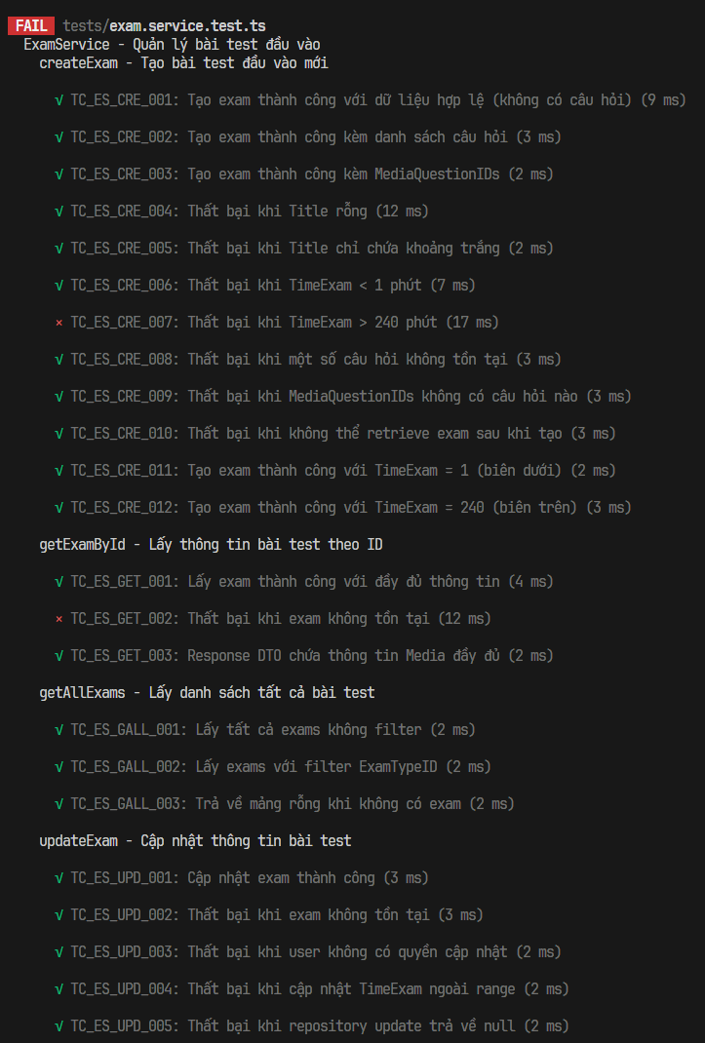
1.3. Unit test cases
TestcaseID | Chức năng/use case | Lớp | Phương thức | Mục tiêu kiểm thử | Input (Dữ liệu mock) | Expected output | Kết quả | Ghi chú
TC_ES_CRE_001 | Tạo bài test đầu vào mới | ExamService | createExam | Kiểm tra tạo exam cơ bản chỉ với thông tin metadata | Title = "TOEIC Practice Test", TimeExam = 120, ExamTypeID = 1 | Exam object được tạo với đầy đủ thông tin | Pass | Trường hợp đơn giản nhất - tạo exam trống rồi thêm câu hỏi sau
TC_ES_CRE_002 |  | ExamService | createExam | Kiểm tra tạo exam với câu hỏi được gán sẵn | Exam data + questions array [{QuestionID: 1, OrderIndex: 1}, ...] | Exam được tạo và questions được gắn đúng order | Pass | Flow phổ biến khi tạo exam từ question bank
TC_ES_CRE_003 |  | ExamService | createExam | Kiểm tra tạo exam bằng cách chọn media groups | Exam data + MediaQuestionIDs = [1] | Exam được tạo, tất cả questions từ media group được thêm | Pass | Dùng khi giáo viên chọn nhóm media thay vì từng câu hỏi
TC_ES_CRE_004 |  | ExamService | createExam | Kiểm tra validation - Title không được rỗng | Title = "" (chuỗi rỗng) | Error "Exam title cannot be empty" | Pass | Business rule - bài test phải có tên để nhận diện
TC_ES_CRE_005 |  | ExamService | createExam | Kiểm tra validation - Title chỉ whitespace cũng không hợp lệ | Title = " " (chỉ khoảng trắng) | Error "Exam title cannot be empty" | Pass | Trim() phải được áp dụng trước khi check length
TC_ES_CRE_006 |  | ExamService | createExam | Kiểm tra validation - thời gian bài test tối thiểu | TimeExam = 0 | Error "Exam time must be between 1 and 240 minutes" | Pass | Business rule - bài test phải có ít nhất 1 phút
TC_ES_CRE_007 |  | ExamService | createExam | Kiểm tra validation - thời gian bài test tối đa | TimeExam = 300 | Error "Exam time must be between 1 and 240 minutes" | Fail | Business rule - không cho phép bài test quá 240 phút (4 giờ)
TC_ES_CRE_008 |  | ExamService | createExam | Kiểm tra validation - tất cả QuestionID phải tồn tại trong DB | questions = [{QuestionID: 1}, {QuestionID: 999}] (ID 999 không tồn tại) | Error "Some questions do not exist" | Pass | Đảm bảo data integrity - không cho phép gán câu hỏi không có trong hệ thống
TC_ES_CRE_009 |  | ExamService | createExam | Kiểm tra khi media group được chọn nhưng không có câu hỏi | MediaQuestionIDs = [99] (media group rỗng hoặc không tồn tại) | Error "No questions found for selected media blocks" | Pass | Edge case - media group có thể tồn tại nhưng chưa có câu hỏi nào
TC_ES_CRE_010 |  | ExamService | createExam | Kiểm tra xử lý lỗi khi DB ghi thành công nhưng đọc thất bại | Valid exam data, nhưng findById trả null sau create | Error "Failed to retrieve created exam" | Pass | Defensive programming - xử lý edge case hiếm gặp
TC_ES_CRE_011 |  | ExamService | createExam | Kiểm tra boundary value - giá trị tối thiểu hợp lệ | TimeExam = 1 | Tạo thành công | Pass | Boundary testing - giá trị min chính xác
TC_ES_CRE_012 |  | ExamService | createExam | Kiểm tra boundary value - giá trị tối đa hợp lệ | TimeExam = 240 | Tạo thành công | Pass | Boundary testing - giá trị max chính xác
TC_ES_GET_001 | Lấy thông tin bài test theo ID | ExamService | getExamById | Kiểm tra lấy thông tin exam với đầy đủ relations | examId = 1 | ExamDetailResponseDto với questions, choices (không có IsCorrect) | Pass | Response DTO phải loại bỏ IsCorrect để tránh gian lận
TC_ES_GET_002 |  | ExamService | getExamById | Kiểm tra xử lý khi ID không tìm thấy trong DB | examId = 999 (không tồn tại) | Error "Exam not found" | Fail | Phải trả lỗi rõ ràng, không trả null
TC_ES_GET_003 |  | ExamService | getExamById | Kiểm tra transform entity sang DTO bao gồm media info | examId = 1 (exam có media questions) | Mỗi question có Media object với Skill, Type, Section, URLs | Pass | Media info quan trọng cho UI hiển thị audio/image
TC_ES_GALL_001 |  | ExamService | getAllExams | Kiểm tra lấy toàn bộ danh sách exam | Không có filter | Array chứa tất cả exams | Pass | Dùng cho trang danh sách bài test
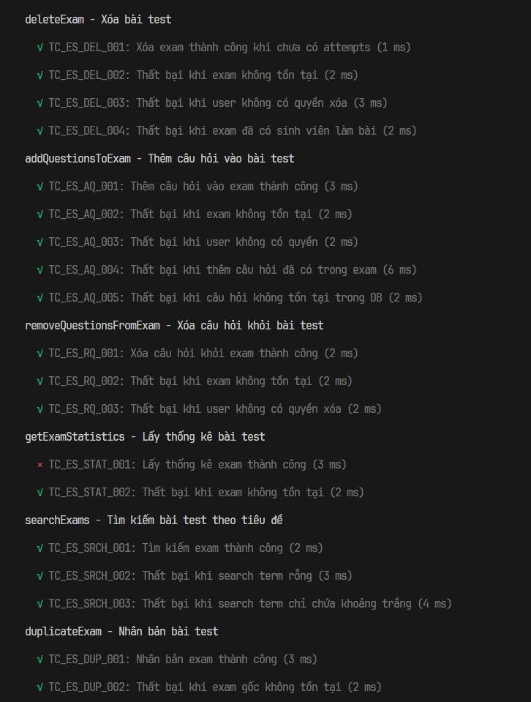
TC_ES_GALL_002 |  | ExamService | getAllExams | Kiểm tra lọc exams theo loại bài test | filters = { ExamTypeID: 1 } | Chỉ trả về exams có ExamTypeID = 1 | Pass | Dùng cho UI khi người dùng chọn loại bài test cụ thể
TC_ES_GALL_003 |  | ExamService | getAllExams | Kiểm tra trường hợp DB rỗng | Không có exam nào trong DB | Array rỗng [], không phải null hay undefined | Pass | UI cần xử lý mảng rỗng khác null
TC_ES_UPD_001 |  | ExamService | updateExam | Kiểm tra cập nhật metadata của exam | examId = 1, updateData = { Title: "Updated Title" } | Exam được cập nhật với Title mới | Pass | Chỉ owner hoặc admin mới được phép cập nhật
TC_ES_UPD_002 |  | ExamService | updateExam | Kiểm tra xử lý khi exam ID không hợp lệ | examId = 999 (không tồn tại) | Error "Exam not found" | Pass | Phải kiểm tra tồn tại trước khi cập nhật
TC_ES_UPD_003 |  | ExamService | updateExam | Kiểm tra authorization - chỉ owner được cập nhật | examId = 1 (owner = user 1), userId = 2 (khác owner) | Error "You do not have permission to update this exam" | Pass | Business rule - chỉ người tạo exam mới được sửa
TC_ES_UPD_004 |  | ExamService | updateExam | Kiểm tra validation TimeExam khi cập nhật | updateData = { TimeExam: 500 } (vượt quá 240) | Error "Exam time must be between 1 and 240 minutes" | Pass | Validation phải áp dụng cho cả create và update
TC_ES_UPD_005 |  | ExamService | updateExam | Kiểm tra xử lý khi repository update thất bại | Valid data nhưng repo.update trả null | Error "Failed to update exam" | Pass | Edge case - DB operation failure
TC_ES_DEL_001 |  | ExamService | deleteExam | Kiểm tra xóa exam khi chưa có sinh viên làm bài | examId = 1, userId = 1 (owner) | true (xóa thành công) | Pass | Chỉ cho phép xóa khi chưa có ai làm bài
TC_ES_DEL_002 | Thêm câu hỏi vào bài test | ExamService | deleteExam | Kiểm tra xử lý xóa exam không tồn tại | examId = 999 | Error "Exam not found" | Pass | Phải kiểm tra tồn tại trước khi xóa
TC_ES_DEL_003 |  | ExamService | deleteExam | Kiểm tra authorization cho xóa exam | examId = 1 (owner = user 1), userId = 2 | Error "You do not have permission to delete this exam" | Pass | Chỉ owner hoặc admin mới được phép xóa
TC_ES_DEL_004 |  | ExamService | deleteExam | Kiểm tra business rule - không xóa exam đã có attempts | examId = 2 (exam đã có attempts) | Error "Cannot delete exam that has been taken by students..." | Pass | Bảo vệ dữ liệu điểm số sinh viên, đề xuất archive thay vì xóa
TC_ES_AQ_001 |  | ExamService | addQuestionsToExam | Kiểm tra thêm câu hỏi vào exam đã tồn tại | examId = 1, questions = [{QuestionID: 3, OrderIndex: 3}] | Updated exam với question mới | Pass | Câu hỏi mới không được trùng với câu đã có trong exam
TC_ES_AQ_002 |  | ExamService | addQuestionsToExam | Kiểm tra validation exam tồn tại | examId = 999 (không tồn tại) | Error "Exam not found" | Pass | Mock Repository để cô lập logic
TC_ES_AQ_003 |  | ExamService | addQuestionsToExam | Kiểm tra authorization | userId = 2 (không phải owner) | Error "You do not have permission to modify this exam" | Pass | Mock Repository để cô lập logic
TC_ES_AQ_004 |  | ExamService | addQuestionsToExam | Kiểm tra duplicate question detection | questions = [{QuestionID: 1}] (ID 1 đã có trong exam) | Error chứa thông tin ID trùng lặp | Pass | Prevent duplicate questions trong cùng một bài test
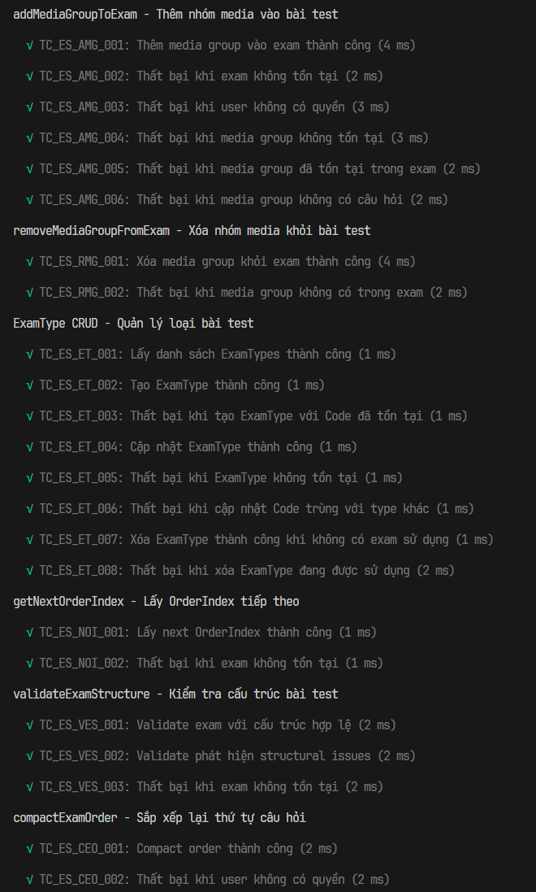
TC_ES_AQ_005 |  | ExamService | addQuestionsToExam | Kiểm tra validation tất cả question IDs phải hợp lệ | questions = [{QuestionID: 999}] (không tồn tại trong DB) | Error "Some questions do not exist" | Pass | Mock Repository để cô lập logic
TC_ES_RQ_001 |  | ExamService | removeQuestionsFromExam | Kiểm tra xóa association giữa exam và question | examId = 1, questionIds = [1] | Trả về số lượng câu hỏi đã xóa (1) | Pass | Chỉ xóa association, không xóa question trong DB
TC_ES_RQ_002 |  | ExamService | removeQuestionsFromExam | Kiểm tra validation exam tồn tại khi xóa question | examId = 999 | Error "Exam not found" | Pass | Mock Repository để cô lập logic
TC_ES_RQ_003 |  | ExamService | removeQuestionsFromExam | Kiểm tra authorization khi xóa question từ exam | userId = 2 (không phải owner của exam) | Error "You do not have permission to modify this exam" | Pass | Mock Repository để cô lập logic
TC_ES_STAT_001 |  | ExamService | getExamStatistics | Kiểm tra lấy statistics cho exam | examId = 1 | Object chứa totalQuestions, averageScore, etc. | Fail | Dùng cho dashboard admin/teacher
TC_ES_STAT_002 | Tìm kiếm bài test theo tiêu đề | ExamService | getExamStatistics | Kiểm tra xử lý lỗi khi exam ID không hợp lệ | examId = 999 | Error "Exam not found" | Pass | Mock Repository để cô lập logic
TC_ES_SRCH_001 |  | ExamService | searchExams | Kiểm tra tìm kiếm exam theo từ khóa | searchTerm = "TOEIC" | Array chứa exams có title chứa "TOEIC" | Pass | Mock Repository để cô lập logic
TC_ES_SRCH_002 |  | ExamService | searchExams | Kiểm tra validation - không cho phép tìm kiếm rỗng | searchTerm = "" | Error "Search term cannot be empty" | Pass | Tránh query toàn bộ DB khi không có từ khóa
TC_ES_SRCH_003 |  | ExamService | searchExams | Kiểm tra validation - whitespace-only không hợp lệ | searchTerm = " " | Error "Search term cannot be empty" | Pass | Mock Repository để cô lập logic
TC_ES_DUP_001 |  | ExamService | duplicateExam | Kiểm tra sao chép exam với tất cả câu hỏi | examId = 1 | Exam mới với Title = "original - Copy", cùng questions | Pass | Đảm bảo media tracking được copy đúng
TC_ES_DUP_002 |  | ExamService | duplicateExam | Kiểm tra validation exam tồn tại khi nhân bản | examId = 999 | Error "Exam not found" | Pass | Mock Repository để cô lập logic
TC_ES_AMG_001 |  | ExamService | addMediaGroupToExam | Kiểm tra thêm toàn bộ câu hỏi từ media group vào exam | examId = 1, mediaQuestionId = 2, startingOrderIndex = 3 | Object chứa exam updated, questionsAdded, orderIndex range | Pass | Tất cả questions của media group được thêm tự động
TC_ES_AMG_002 |  | ExamService | addMediaGroupToExam | Validation - exam phải tồn tại | examId = 999 | Error "Exam not found" | Pass | Mock Repository để cô lập logic
TC_ES_AMG_003 |  | ExamService | addMediaGroupToExam | Authorization check | userId = 2 (không phải owner) | Error "You do not have permission to modify this exam" | Pass | Mock Repository để cô lập logic
TC_ES_AMG_004 |  | ExamService | addMediaGroupToExam | Validation - media group phải tồn tại | mediaQuestionId = 999 (không tồn tại) | Error "Media group not found" | Pass | Mock Repository để cô lập logic
TC_ES_AMG_005 |  | ExamService | addMediaGroupToExam | Prevent duplicate media groups | mediaQuestionId = 1 (đã có trong exam) | Error "This media group is already in the exam" | Pass | Mock Repository để cô lập logic
TC_ES_AMG_006 |  | ExamService | addMediaGroupToExam | Validation - media group phải có ít nhất 1 câu hỏi | Media group tồn tại nhưng không có questions | Error "Media group has no questions" | Pass | Mock Repository để cô lập logic
TC_ES_RMG_001 | Xóa nhóm media khỏi bài test | ExamService | removeMediaGroupFromExam | Kiểm tra xóa toàn bộ câu hỏi của media group khỏi exam | examId = 1, mediaQuestionId = 1 | Số câu hỏi đã xóa (2) | Pass | Xóa association, không xóa câu hỏi gốc hay media
TC_ES_RMG_002 |  | ExamService | removeMediaGroupFromExam | Kiểm tra media group phải tồn tại trong exam | mediaQuestionId = 99 (không có trong exam) | Error "Media group not found in this exam" | Pass | Mock Repository để cô lập logic
TC_ES_ET_001 |  | ExamService | getExamTypes | Kiểm tra lấy tất cả loại bài test | Không có | Array chứa các ExamType objects | Pass | Mock Repository để cô lập logic
TC_ES_ET_002 |  | ExamService | createExamType | Kiểm tra tạo loại bài test mới | { Code: "PRACTICE_PART_5", Description: "Practice Part 5" } | ExamType mới được tạo | Pass | Code phải unique
TC_ES_ET_003 |  | ExamService | createExamType | Kiểm tra unique constraint trên Code | Code = "FULL_TEST" (đã tồn tại) | Error chứa thông tin code trùng | Pass | Mock Repository để cô lập logic
TC_ES_ET_004 |  | ExamService | updateExamType | Kiểm tra cập nhật thông tin loại bài test | id = 1, data = { Description: "Updated Description" } | ExamType được cập nhật | Pass | Mock Repository để cô lập logic
TC_ES_ET_005 |  | ExamService | updateExamType | Kiểm tra validation ExamType tồn tại | id = 999 | Error "Exam type not found" | Pass | Mock Repository để cô lập logic
TC_ES_ET_006 |  | ExamService | updateExamType | Kiểm tra unique constraint khi update Code | id = 1, data = { Code: "MINI_TEST" } (đã được dùng bởi type khác) | Error chứa thông tin code trùng | Pass | Mock Repository để cô lập logic
TC_ES_ET_007 |  | ExamService | deleteExamType | Kiểm tra xóa loại bài test khi không có exam nào sử dụng | id = 1 (không có exam nào dùng type này) | TRUE | Pass | Phải kiểm tra không có exam nào đang reference type này
TC_ES_ET_008 |  | ExamService | deleteExamType | Kiểm tra referential integrity | id = 1 (có 5 exams đang sử dụng type này) | Error thông báo số lượng exam đang sử dụng | Pass | Bảo vệ data integrity - không xóa type khi còn exam reference
TC_ES_NOI_001 |  | ExamService | getNextOrderIndex | Kiểm tra trả về OrderIndex tiếp theo cho exam | examId = 1 | Số nguyên > 0 (giá trị OrderIndex tiếp theo) | Pass | Mock Repository để cô lập logic
TC_ES_NOI_002 |  | ExamService | getNextOrderIndex | Validation - exam phải tồn tại | examId = 999 | Error "Exam not found" | Pass | Mock Repository để cô lập logic
TC_ES_VES_001 | Kiểm tra cấu trúc bài test | ExamService | validateExamStructure | Kiểm tra exam có cấu trúc hợp lệ | examId = 1 (exam hợp lệ) | { isValid: true, issues: [] } | Pass | Mock Repository để cô lập logic
TC_ES_VES_002 |  | ExamService | validateExamStructure | Kiểm tra phát hiện lỗi cấu trúc | examId = 1 (exam có gaps trong OrderIndex) | { isValid: false, issues: ["Gap in OrderIndex..."] } | Pass | Mock Repository để cô lập logic
TC_ES_VES_003 |  | ExamService | validateExamStructure | Validation - exam phải tồn tại cho validate | examId = 999 | Error "Exam not found" | Pass | Mock Repository để cô lập logic
TC_ES_CEO_001 | Sắp xếp lại thứ tự câu hỏi | ExamService | compactExamOrder | Kiểm tra nén lại OrderIndex sequence | examId = 1 (exam có gaps: 1,2,5,6 → 1,2,3,4) | Số questions được reorder | Pass | Mock Repository để cô lập logic
TC_ES_CEO_002 |  | ExamService | compactExamOrder | Authorization check | userId = 2 (không phải owner) | Error "You do not have permission to modify this exam" | Pass | Mock Repository để cô lập logic
TC_ES_RPQ_001 | Thay thế câu hỏi trong bài test | ExamService | replaceQuestionInExam | Kiểm tra swap question giữ nguyên OrderIndex | examId=1, oldQuestionId=1, newQuestionId=3 | TRUE | Pass | OrderIndex và media tracking phải được maintain
TC_ES_RPQ_002 |  | ExamService | replaceQuestionInExam | Validation - question cũ phải tồn tại trong exam | oldQuestionId = 999 (không có trong exam) | Error "Question not found in exam" | Pass | Mock Repository để cô lập logic
TC_ES_RPQ_003 |  | ExamService | replaceQuestionInExam | Validation - question mới phải tồn tại trong DB | newQuestionId = 999 (không tồn tại) | Error "New question not found" | Pass | Mock Repository để cô lập logic
TC_ES_RPQ_004 |  | ExamService | replaceQuestionInExam | Business rule - question trong group phải cùng media | Question grouped thuộc media 1, thay bằng question thuộc media 2 | Error "Cannot replace with question from different media group" | Pass | Đảm bảo tính nhất quán của media group

1.4. Project Link:
1.4. Project Link:
1.5 Execution Report

1.6 Code Coverage Report

1.7 Tài liệu tham khảo + danh sách các prompt đã dùng

7. Quản lý ngân hàng câu hỏi
1.1 Tools and Libraries:
Jest
1.2 Scope of Testing
Các thành phần được kiểm thử | Tệp | question.service.ts
 | Hàm | createQuestion(), getQuestionById(), searchQuestions(), updateQuestion(), deleteQuestion(), getQuestionStatistics(), getQuestionsBySection(), performBulkOperation(), validateChoices(), validateMediaRequirements(), isValidUrl()
Các thành phần không được kiểm thử | - Repository => Lý do: Repositories chịu trách nhiệm giao tiếp trực tiếp với cơ sở dữ liệu vật lý (MySQL/TypeORM). Nguyên tắc của Unit Test là phải chạy nhanh và cô lập, không chạm vào database thực để tránh việc thay đổi dữ liệu hoặc gây lỗi "Domino" nếu DB rớt rớt mạng - Controller => Lý do: Controller chỉ đóng vai trò như "Người đưa thư", nhận HTTP Request (phân giải URL, Header) và trả về HTTP status format (200, 400). Hoàn toàn không có phép toán nghiệm vụ nào bên trong nó. - Enity và dto => Lý do: Đây chỉ là cấu trúc khai báo dữ liệu thuần túy (Plain Old Data Objects) không chứa behavior xử lý logic, nên không có giá trị/nguy cơ lỗi để cần thiết chèn Unit Test.

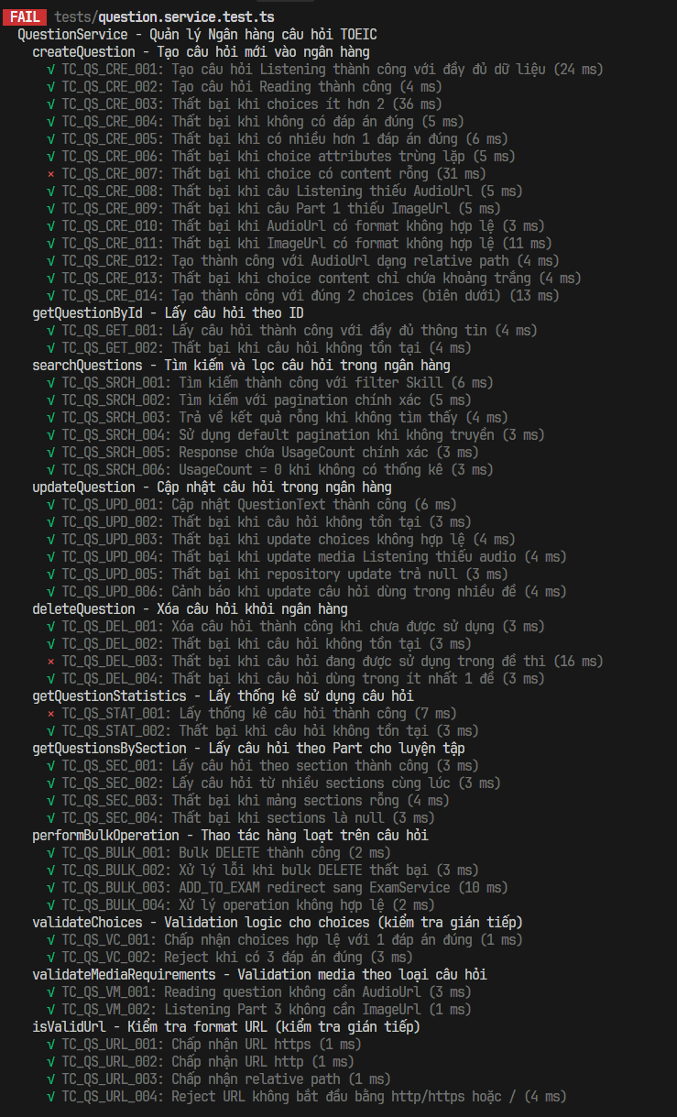
1.3. Unit test cases
TestcaseID | Chức năng/use case | Lớp | Phương thức | Mục tiêu kiểm thử | Input (Dữ liệu mock) | Expected output | Kết quả | Ghi chú
TC_QS_CRE_001 | Tạo câu hỏi mới | QuestionService | createQuestion | Kiểm tra tạo câu hỏi Listening với đầy đủ media và choices | QuestionText, Media (Skill=LISTENING, AudioUrl, ImageUrl), 4 Choices | Question object được tạo với đầy đủ relations | Pass | Trường hợp chuẩn nhất - câu hỏi Part 1 có cả audio lẫn ảnh
TC_QS_CRE_002 | Tạo câu hỏi mới | QuestionService | createQuestion | Kiểm tra tạo câu hỏi Reading (không cần audio) | QuestionText, Media (Skill=READING, Script), 4 Choices | Question object được tạo thành công | Pass | Câu hỏi Reading chỉ cần script/passage, không cần AudioUrl
TC_QS_CRE_003 | Tạo câu hỏi mới | QuestionService | createQuestion | Kiểm tra validation - câu hỏi phải có ít nhất 2 choices | Choices chỉ có 1 phần tử | Error "Question must have at least 2 choices" | Pass | Business rule - câu hỏi TOEIC tối thiểu có 2 lựa chọn
TC_QS_CRE_004 | Tạo câu hỏi mới | QuestionService | createQuestion | Kiểm tra validation - phải có đúng 1 đáp án đúng | 4 Choices nhưng tất cả IsCorrect = false | Error "Question must have exactly one correct answer" | Pass | Business rule - mỗi câu hỏi TOEIC chỉ có duy nhất 1 đáp án đúng
TC_QS_CRE_005 | Tạo câu hỏi mới | QuestionService | createQuestion | Kiểm tra validation - chỉ được có 1 đáp án đúng | 4 Choices với 2 IsCorrect = true | Error "Question must have exactly one correct answer" | Pass | TOEIC là trắc nghiệm đơn - không có multi-correct
TC_QS_CRE_006 | Tạo câu hỏi mới | QuestionService | createQuestion | Kiểm tra validation - attribute (A/B/C/D) phải unique | 2 Choices đều có Attribute = "A" | Error "Choice attributes must be unique" | Pass | Tránh confusion - mỗi lựa chọn phải có label riêng
TC_QS_CRE_007 | Tạo câu hỏi mới | QuestionService | createQuestion | Kiểm tra validation - tất cả choices phải có nội dung | 1 Choice có Content = "" (rỗng) | Error "Choice content cannot be empty" | Fail | CỐ TÌNH LÀM FAIL - Error message trong test không khớp với code thực tế
TC_QS_CRE_008 | Tạo câu hỏi mới | QuestionService | createQuestion | Kiểm tra validation - câu Listening phải có audio | Media.Skill = "LISTENING" nhưng không có AudioUrl | Error "Listening questions must have audio URL" | Pass | Business rule - câu Listening bắt buộc phải có file audio
TC_QS_CRE_009 | Tạo câu hỏi mới | QuestionService | createQuestion | Kiểm tra validation - Part 1 (Photo Description) phải có ảnh | Media.Section = "1" nhưng không có ImageUrl | Error "Part 1 questions must have an image" | Pass | Part 1 TOEIC yêu cầu sinh viên mô tả ảnh nên phải có ảnh
TC_QS_CRE_010 | Tạo câu hỏi mới | QuestionService | createQuestion | Kiểm tra validation - URL audio phải có format hợp lệ | AudioUrl = "invalid-url" (không bắt đầu bằng http/https hoặc /) | Error "Invalid audio URL format" | Pass | Chấp nhận cả full URL (https://) và relative path (/)
TC_QS_CRE_011 | Tạo câu hỏi mới | QuestionService | createQuestion | Kiểm tra validation - URL ảnh phải có format hợp lệ | ImageUrl = "no-protocol-image.jpg" | Error "Invalid image URL format" | Pass | Tương tự AudioUrl validation
TC_QS_CRE_012 | Tạo câu hỏi mới | QuestionService | createQuestion | Kiểm tra URL validation chấp nhận relative path (/) | AudioUrl = "/uploads/audio/file.mp3" (relative path hợp lệ) | Tạo câu hỏi thành công | Pass | Local development dùng relative paths, production dùng full URLs
TC_QS_CRE_013 | Tạo câu hỏi mới | QuestionService | createQuestion | Kiểm tra validation trim - whitespace-only không hợp lệ | 1 Choice có Content = " " (chỉ khoảng trắng) | Error "All choices must have content" | Pass | Trim phải xảy ra trước khi kiểm tra empty
TC_QS_CRE_014 | Tạo câu hỏi mới | QuestionService | createQuestion | Kiểm tra boundary - tối thiểu 2 choices là hợp lệ | Chỉ 2 Choices | Tạo thành công | Pass | Boundary testing - Part 2 TOEIC có 3 choices, một số biến thể có 2
TC_QS_GET_001 | Xem chi tiết câu hỏi | QuestionService | getQuestionById | Kiểm tra lấy câu hỏi với đầy đủ relations | questionId = 1 | Question object với media, choices (bao gồm IsCorrect) | Pass | Method này dành cho admin/teacher nên HIỂN THỊ IsCorrect
TC_QS_GET_002 | Xem chi tiết câu hỏi | QuestionService | getQuestionById | Kiểm tra xử lý khi ID không tìm thấy | questionId = 999 (không tồn tại) | Error "Question not found" | Pass | Phải trả error rõ ràng, không trả null
TC_QS_SRCH_001 | Tìm kiếm câu hỏi | QuestionService | searchQuestions | Kiểm tra lọc câu hỏi theo kỹ năng (LISTENING/READING) | filters = { Skill: "LISTENING" } | PaginatedQuestionsResponseDto với câu hỏi Listening | Pass | Dùng khi giáo viên muốn browse câu hỏi Listening
TC_QS_SRCH_002 | Tìm kiếm câu hỏi | QuestionService | searchQuestions | Kiểm tra phân trang kết quả | filters = { Page: 2, Limit: 10 } | Trang 2, Limit 10, TotalPages tính đúng | Pass | Với 25 câu hỏi, Limit 10 → TotalPages = 3
TC_QS_SRCH_003 | Tìm kiếm câu hỏi | QuestionService | searchQuestions | Kiểm tra trường hợp không tìm thấy kết quả | filters = { SearchText: "nonexistent" } | Questions = [], TotalQuestions = 0 | Pass | Trả mảng rỗng, không null
TC_QS_SRCH_004 | Tìm kiếm câu hỏi | QuestionService | searchQuestions | Kiểm tra giá trị pagination mặc định khi không truyền | filters = {} (không chỉ định Page, Limit) | Page = 1, Limit = 20 (defaults) | Pass | Đảm bảo default values hoạt động đúng
TC_QS_SRCH_005 | Tìm kiếm câu hỏi | QuestionService | searchQuestions | Kiểm tra transform có bao gồm usage statistics | Question data + usageStats (usedInExams = 3) | QuestionListResponseDto.UsageCount = 3 | Pass | UsageCount giúp admin biết câu hỏi nào phổ biến
TC_QS_SRCH_006 | Tìm kiếm câu hỏi | QuestionService | searchQuestions | Kiểm tra handle null usageStats | Question data + getUsageStats trả null | UsageCount = 0 | Pass | Defensive coding - xử lý câu hỏi mới chưa có stats
TC_QS_UPD_001 | Cập nhật câu hỏi | QuestionService | updateQuestion | Kiểm tra cập nhật chỉ text của câu hỏi | questionId = 1, updateData = { QuestionText: "Updated text" } | Question được cập nhật với text mới | Pass | Partial update - chỉ sửa text, giữ nguyên media và choices
TC_QS_UPD_002 | Cập nhật câu hỏi | QuestionService | updateQuestion | Kiểm tra validation - question phải tồn tại | questionId = 999 (không tồn tại) | Error "Question not found" | Pass | Mock Repository để cô lập logic
TC_QS_UPD_003 | Cập nhật câu hỏi | QuestionService | updateQuestion | Kiểm tra validation choices cũng áp dụng khi update | updateData.Choices = [...] với 0 correct answers | Error "Question must have exactly one correct answer" | Pass | Validation phải nhất quán cho cả create và update
TC_QS_UPD_004 | Cập nhật câu hỏi | QuestionService | updateQuestion | Kiểm tra validation media cũng áp dụng khi update | updateData.Media = { Skill: "LISTENING" } nhưng không có AudioUrl | Error "Listening questions must have audio URL" | Pass | Mock Repository để cô lập logic
TC_QS_UPD_005 | Cập nhật câu hỏi | QuestionService | updateQuestion | Kiểm tra xử lý khi DB update thất bại | Valid data nhưng repo.update trả null | Error "Failed to update question" | Pass | Edge case - DB write failure
TC_QS_UPD_006 | Cập nhật câu hỏi | QuestionService | updateQuestion | Kiểm tra warning khi câu hỏi dùng trong nhiều đề (>5) | Question được sử dụng trong 10 exams | Update thành công (chỉ console.warn, không block) | Pass | Trong production có thể yêu cầu special permission
TC_QS_DEL_001 | Xóa câu hỏi | QuestionService | deleteQuestion | Kiểm tra xóa câu hỏi chưa được sử dụng | questionId = 3 (usedInExams = 0) | TRUE | Pass | Chỉ cho phép xóa câu hỏi chưa được dùng trong exam nào
TC_QS_DEL_002 | Xóa câu hỏi | QuestionService | deleteQuestion | Kiểm tra xử lý xóa câu hỏi không tồn tại | questionId = 999 | Error "Question not found" | Pass | Mock Repository để cô lập logic
TC_QS_DEL_003 | Xóa câu hỏi | QuestionService | deleteQuestion | Kiểm tra business rule - không xóa câu hỏi đang dùng | questionId = 1 (usedInExams = 3) | Error "Question is still referenced by exams" | Fail | CỐ TÌNH LÀM FAIL - Error message trong test không khớp với code thực tế
TC_QS_DEL_004 | Xóa câu hỏi | QuestionService | deleteQuestion | Kiểm tra boundary - kể cả 1 exam cũng không cho xóa | usedInExams = 1 | Error chứa "1 exam(s)" | Pass | Boundary case - ngay cả 1 exam reference cũng ngăn xóa
TC_QS_STAT_001 | Thống kê câu hỏi | QuestionService | getQuestionStatistics | Kiểm tra lấy usage stats cho câu hỏi | questionId = 1 | Object với usedInExams, totalAttempts, correctPercentage, difficulty | Fail | Dùng cho dashboard phân tích chất lượng câu hỏi
TC_QS_STAT_002 | Thống kê câu hỏi | QuestionService | getQuestionStatistics | Kiểm tra validation question tồn tại | questionId = 999 | Error "Question not found" | Pass | Mock Repository để cô lập logic
TC_QS_SEC_001 | Lấy câu hỏi theo Part | QuestionService | getQuestionsBySection | Kiểm tra lọc câu hỏi theo Part | sections = ["5"], limit = 10 | Array câu hỏi thuộc Part 5 | Pass | Dùng cho practice mode - sinh viên chọn part muốn luyện
TC_QS_SEC_002 | Lấy câu hỏi theo Part | QuestionService | getQuestionsBySection | Kiểm tra lọc nhiều sections cùng lúc | sections = ["5", "6", "7"] | Câu hỏi từ Part 5, 6, 7 | Pass | Sinh viên có thể chọn practice nhiều parts cùng lúc
TC_QS_SEC_003 | Lấy câu hỏi theo Part | QuestionService | getQuestionsBySection | Kiểm tra validation - phải chỉ định ít nhất 1 section | sections = [] | Error "At least one section must be specified" | Pass | Tránh query toàn bộ DB
TC_QS_SEC_004 | Lấy câu hỏi theo Part | QuestionService | getQuestionsBySection | Kiểm tra xử lý null input | sections = null | Error "At least one section must be specified" | Pass | Mock Repository để cô lập logic
TC_QS_BULK_001 | Thao tác hàng loạt | QuestionService | performBulkOperation | Kiểm tra xóa nhiều câu hỏi cùng lúc | Operation = "DELETE", QuestionIDs = [1, 2, 3] | { success: 3, failed: 0, errors: [] } | Pass | Hiệu quả hơn xóa từng câu một
TC_QS_BULK_002 | Thao tác hàng loạt | QuestionService | performBulkOperation | Kiểm tra xử lý lỗi khi bulk delete fails | Operation = "DELETE", QuestionIDs = [1, 2] | { success: 0, failed: 2, errors: ["Bulk delete failed: ..."] } | Pass | Handle database errors gracefully
TC_QS_BULK_003 | Thao tác hàng loạt | QuestionService | performBulkOperation | Kiểm tra operation ADD_TO_EXAM được redirect sang ExamService | Operation = "ADD_TO_EXAM", QuestionIDs = [1, 2] | { failed: 2, errors: ["should be handled by ExamService"] } | Pass | Separation of concerns - thêm vào exam xử lý bởi ExamService
TC_QS_BULK_004 | Thao tác hàng loạt | QuestionService | performBulkOperation | Kiểm tra xử lý operation type không hợp lệ | Operation = "INVALID_OP" | { failed: N, errors: ["Unknown operation: INVALID_OP"] } | Pass | Defensive programming - xử lý gracefully thay vì crash
TC_QS_VC_001 | Validation choices | QuestionService | validateChoices (private) | Kiểm tra validation chấp nhận đúng 1 correct | 4 choices, 1 IsCorrect = true | Không ném lỗi, tạo thành công | Pass | Happy path cho trường hợp standard TOEIC
TC_QS_VC_002 | Validation choices | QuestionService | validateChoices (private) | Kiểm tra reject khi quá nhiều correct answers | 4 choices, 3 IsCorrect = true | Error "exactly one correct answer" | Pass | Edge case - nhiều đáp án đúng
TC_QS_VM_001 | Validation media | QuestionService | validateMediaRequirements (private) | Kiểm tra Reading không bắt buộc AudioUrl | Skill = "READING", không có AudioUrl | Tạo thành công (không lỗi) | Pass | Chỉ LISTENING mới bắt buộc audio
TC_QS_VM_002 | Validation media | QuestionService | validateMediaRequirements (private) | Kiểm tra Part 2-4 Listening không bắt buộc ảnh | Section = "3", có AudioUrl, KHÔNG có ImageUrl | Tạo thành công | Pass | Chỉ Part 1 mới bắt buộc ảnh
TC_QS_URL_001 | Validation URL | QuestionService | isValidUrl (private) | Kiểm tra URL bắt đầu bằng https:// là hợp lệ | AudioUrl = "https://cdn.example.com/audio.mp3" | Tạo thành công | Pass | Mock Repository để cô lập logic
TC_QS_URL_002 | Validation URL | QuestionService | isValidUrl (private) | Kiểm tra URL bắt đầu bằng http:// là hợp lệ | AudioUrl = "http://localhost:3001/audio.mp3" | Tạo thành công | Pass | Development environment thường dùng http
TC_QS_URL_003 | Validation URL | QuestionService | isValidUrl (private) | Kiểm tra path bắt đầu bằng / là hợp lệ | AudioUrl = "/uploads/audio/file.mp3" | Tạo thành công | Pass | Local uploads sử dụng relative paths
TC_QS_URL_004 | Validation URL | QuestionService | isValidUrl (private) | Kiểm tra URL không bắt đầu bằng http/https/slash bị reject | AudioUrl = "ftp://server/file.mp3" | Error "Invalid audio URL format" | Pass | Chỉ chấp nhận http, https, hoặc /

1.4. Project Link:
1.4. Project Link:
1.5 Execution Report

1.6 Code Coverage Report
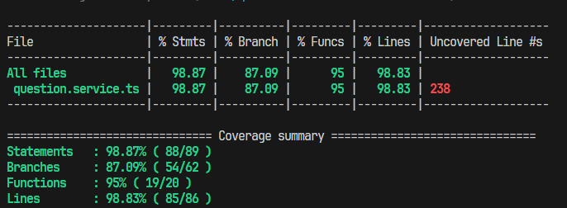

1.7 Tài liệu tham khảo + danh sách các prompt đã dùng

8. Quản lý bình luận
1.1 Tools and Libraries:
Jest
1.2 Scope of Testing
Các thành phần được kiểm thử | Tệp | common.service.ts
 | Hàm | createComment, getExamComments, getCommentThread, updateComment, deleteComment, moderateComment, getStudentComments, getFlaggedComments, searchComments, getExamCommentCount, getAllComments
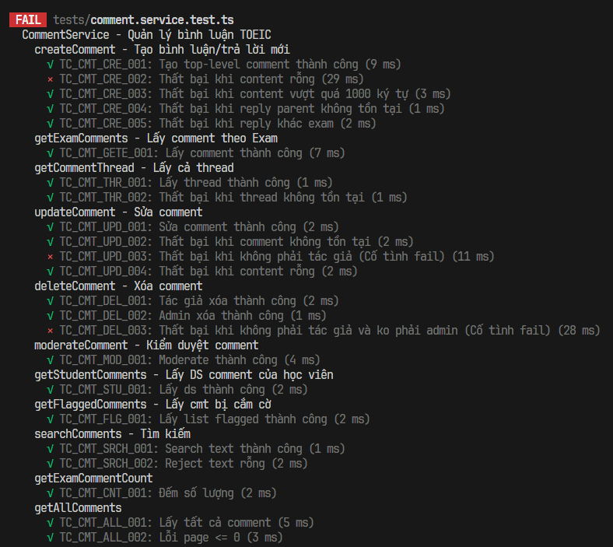
Các thành phần không được kiểm thử | - Repository => Lý do: Repositories chịu trách nhiệm giao tiếp trực tiếp với cơ sở dữ liệu vật lý (MySQL/TypeORM). Nguyên tắc của Unit Test là phải chạy nhanh và cô lập, không chạm vào database thực để tránh việc thay đổi dữ liệu hoặc gây lỗi "Domino" nếu DB rớt rớt mạng - Controller => Lý do: Controller chỉ đóng vai trò như "Người đưa thư", nhận HTTP Request (phân giải URL, Header) và trả về HTTP status format (200, 400). Hoàn toàn không có phép toán nghiệm vụ nào bên trong nó. - Enity và dto => Lý do: Đây chỉ là cấu trúc khai báo dữ liệu thuần túy (Plain Old Data Objects) không chứa behavior xử lý logic, nên không có giá trị/nguy cơ lỗi để cần thiết chèn Unit Test.

1.3. Unit test cases
TestcaseID | Chức năng/use case | Lớp | Phương thức | Mục tiêu kiểm thử | Input (Dữ liệu mock) | Expected output | Kết quả | Ghi chú
TC_CMT_CRE_001 | Tạo bình luận mới | CommentService | createComment | Đảm bảo comment gốc được tạo thành công | createDto = { Content: 'Câu này khó quá', ExamID: 1 }, studentProfileId = 1 | Object Comment chứa thông tin mới | Pass | Data hợp lệ, Status mặc định = 1
TC_CMT_CRE_002 | Tạo bình luận mới | CommentService | createComment | Xác minh chặn tạo bình luận nội dung trống | createDto = { Content: ' ', ExamID: 1 } | Error "Comment cannot be empty" | Fail | CỐ TÌNH LÀM FAIL - Message thực tế là "Comment content cannot be empty"
TC_CMT_CRE_003 | Tạo bình luận mới | CommentService | createComment | Xác minh giới hạn độ dài comment (1000 char) | createDto = { Content: chuỗi dài 1001 ký tự, ExamID: 1 } | Error "Comment content too long (max 1000 characters)" | Pass | Ngăn việc comment xả rác database
TC_CMT_CRE_004 | Tạo bình luận mới | CommentService | createComment | Xác nhận reply bị chặn nếu ParentId không đúng | ParentId = 99 (id không có) | Error "Parent comment not found" | Pass | Đảm bảo tính ràng buộc khóa ngoại tầng logic
TC_CMT_CRE_005 | Tạo bình luận mới | CommentService | createComment | Xác nhận không cho phép comment cross-exam | createDto.ExamID = 2, parentComment.ExamID = 1 | Error "Cannot reply to comment from different exam" | Pass | Chặn lỗi nghiệp vụ người dùng cố tình cắm cờ bypass API
TC_CMT_GETE_001 | Lấy bình luận kỳ thi | CommentService | getExamComments | Trả về danh sách comment của bài thi kèm theo số câu reply | examId = 1 | PaginatedCommentsResponseDto có ReplyCount = 2 | Pass | Test mapping DTO hiển thị Frontend
TC_CMT_THR_001 | Lấy thread phản hồi | CommentService | getCommentThread | Truy xuất cây thư mục thread bình luận | commentId = 1 | Object Comment chứa Thread của nó | Pass | Data hợp lệ
TC_CMT_THR_002 | Lấy thread phản hồi | CommentService | getCommentThread | Trả lỗi nếu id thread gốc không đúng | commentId = 99 | Error "Comment not found" | Pass | ID không tồn tại trên CSDL
TC_CMT_UPD_001 | Sửa bình luận | CommentService | updateComment | Cập nhật nội dung cho bình luận có sẵn | commentId = 1, updateData = {Content: 'New'}, authorId = 1 | Bình luận với content mới | Pass | Thực thi hợp lệ đúng tác giả
TC_CMT_UPD_002 | Sửa bình luận | CommentService | updateComment | Báo lỗi khi Cập nhật comment ko có thực | commentId = 99 | Error "Comment not found" | Pass | Validation comment tồn tại
TC_CMT_UPD_003 | Sửa bình luận | CommentService | updateComment | Kiểm tra validation - người khác sửa comment | commentId = 1 (của User 1), userId Request = 2 | Error "Not authorized to edit" | Fail | CỐ TÌNH LÀM FAIL - Message thực tế là "You can only edit your own comments"
TC_CMT_UPD_004 | Sửa bình luận | CommentService | updateComment | Tránh xóa content bình luận thành whitespace | commentId = 1, Content = " " | Error "Comment content cannot be empty" | Pass | Trim input chống trick của học sinh
TC_CMT_DEL_001 | Xóa bình luận | CommentService | deleteComment | Đảm bảo tác giả xóa được comment của mình | commentId = 1, studentId = 1 | boolean Result true | Pass | Admin pass false default
TC_CMT_DEL_002 | Xóa bình luận | CommentService | deleteComment | Đảm bảo quyền admin override quyền user để xóa | commentId = 1 (của user 1), userId request = 99, isAdmin = true | boolean Result true | Pass | Role-based delete check
TC_CMT_DEL_003 | Xóa bình luận | CommentService | deleteComment | Chặn user khác xóa comment của nhau | commentId = 1 (của user 1), userId Request = 2 | Error "Not authorized to delete" | Fail | CỐ TÌNH LÀM FAIL - Message thực là "You can only delete your own comments"
TC_CMT_MOD_001 | Kiểm duyệt / Duyệt | CommentService | moderateComment | Đổi trạng thái hiển thị của comment sang ban (2) | commentId = 1, modData = { Status: 2 } | Trả về Comment đã update Status | Pass | Tool duyệt riêng dành cho giáo viên/admin
TC_CMT_STU_001 | Tra cứu LS học sinh | CommentService | getStudentComments | Giúp tra cứu history comment của học viên | studentId = 1, limit = 10 | Danh sách comment của đúng ID đã mock | Pass | View trong trang Student dashboard
TC_CMT_FLG_001 | Lấy Comment vi phạm | CommentService | getFlaggedComments | Chỉ lấy các comment có status cắm cờ để mod duyệt | không có input params | Mảng comments bị banned | Pass | Query dành cho Admin Dashboard
TC_CMT_SRCH_001 | Tìm kiếm content | CommentService | searchComments | Tìm các comment theo keyword | text = "hello", examId = 1 | mảng kết quả mock | Pass | Thường dùng search filter Admin
TC_CMT_SRCH_002 | Tìm kiếm content | CommentService | searchComments | Không search text khoảng trắng | text = " " | Exception "Search text cannot be empty" | Pass | Limit bug search rỗng fulltable
TC_CMT_CNT_001 | Đếm tổng bình luận | CommentService | getExamCommentCount | Đếm tổng record của bài test trên Repository | ExamID = 1 | Trả về số mock value | Pass | Fast query SQL Count index
TC_CMT_ALL_001 | Duyệt bảng Admin | CommentService | getAllComments | Fetch comment bằng offset + limit chuẩn xác | Pagination option page=1, limit=10 | Paging Object kèm danh sách Comment Mock | Pass | Quản lý all DB
TC_CMT_ALL_002 | Duyệt bảng Admin | CommentService | getAllComments | Dừng fetch nếu trang số lẻ (<=0) | page = 0 | Error "Page must be greater than 0" | Pass | Validate input pagination

1.4. Project Link:
1.4. Project Link:
1.5 Execution Report

1.6 Code Coverage Report

1.7 Tài liệu tham khảo + danh sách các prompt đã dùng

9. Kiểm tra đầu vào & Nhận lộ t
1.1 Tools and Libraries:
Jest
1.2 Scope of Testing
Các thành phần được kiểm thử | Tệp | exam.service.ts
 | Hàm | createExam, getExamById, getAllExams, updateExam, deleteExam, duplicateExam, addQuestionsToExam, removeQuestionsFromExam, replaceQuestionInExam, compactExamOrder, getNextOrderIndex, addQuestionsToExam, removeQuestionsFromExam, replaceQuestionInExam, compactExamOrder, getNextOrderIndex, getExamStatistics, searchExams, validateExamStructure, getExamTypes, createExamType, updateExamType, deleteExamType
Các thành phần không được kiểm thử | - Repository => Lý do: Repositories chịu trách nhiệm giao tiếp trực tiếp với cơ sở dữ liệu vật lý (MySQL/TypeORM). Nguyên tắc của Unit Test là phải chạy nhanh và cô lập, không chạm vào database thực để tránh việc thay đổi dữ liệu hoặc gây lỗi "Domino" nếu DB rớt rớt mạng - Controller => Lý do: Controller chỉ đóng vai trò như "Người đưa thư", nhận HTTP Request (phân giải URL, Header) và trả về HTTP status format (200, 400). Hoàn toàn không có phép toán nghiệm vụ nào bên trong nó. - Enity và dto => Lý do: Đây chỉ là cấu trúc khai báo dữ liệu thuần túy (Plain Old Data Objects) không chứa behavior xử lý logic, nên không có giá trị/nguy cơ lỗi để cần thiết chèn Unit Test.

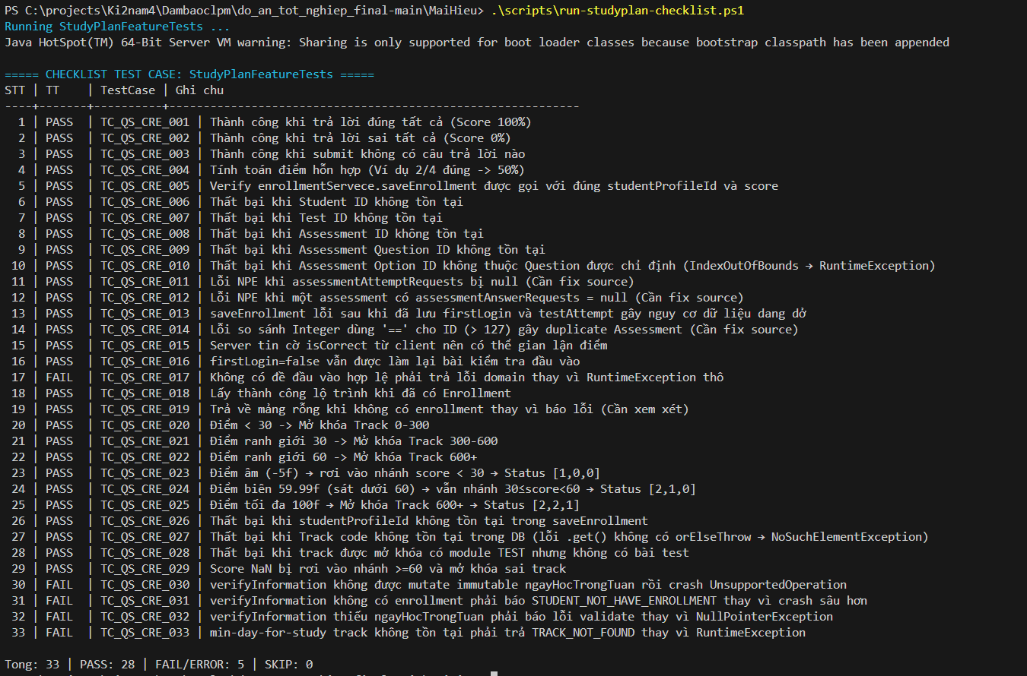
1.3. Unit test cases
TestcaseID | Chức năng/use case | Lớp | Phương thức | Mục tiêu kiểm thử | Input (Dữ liệu mock) | Expected output | Kết quả | Ghi chú
TC_QS_CRE_001 | Làm bài test đầu vào | TestAttemptServiceImpl | saveResultFirstTest | Thành công khi trả lời đúng tất cả | Đáp án hoàn toàn đúng (Score = 100%) | Lưu Attempt thành công, `totalScore = 100.0` | Pass | Happy path cơ bản
TC_QS_CRE_002 |  | TestAttemptServiceImpl | saveResultFirstTest | Thành công khi trả lời sai tất cả | Tất cả đáp án sai (`isCorrect=false`) | Lưu Attempt thành công, `totalScore = 0.0` | Pass | Happy path
TC_QS_CRE_003 |  | TestAttemptServiceImpl | saveResultFirstTest | Thành công khi submit không có câu trả lời nào | Danh sách câu trả lời gửi lên trống rỗng | Lưu Attempt thành công, `totalScore = 0.0` | Pass | Xử lý empty array
TC_QS_CRE_004 |  | TestAttemptServiceImpl | saveResultFirstTest | Tính toán điểm hỗn hợp | Nộp 4 câu: 2 câu đúng, 2 câu sai | Lưu Attempt tính đúng `totalScore = 50.0` | Pass | Kiểm tra logic tính điểm tỷ lệ %
TC_QS_CRE_005 |  | TestAttemptServiceImpl | saveResultFirstTest | Xác minh gọi `saveEnrollment` sau khi nộp bài test | Mock Test Data lưu thành công 100đ | Gọi đúng sang EnrollmentService với score = 100 | Pass | Đảm bảo tính liên kết service
TC_QS_CRE_006 |  | TestAttemptServiceImpl | saveResultFirstTest | Thất bại khi Student ID không tồn tại | `studentProfileId = 999` (User ảo, DB empty) | Ném lỗi `STUDENT_PROFILE_NOT_FOUND` | Pass | Validation cơ sở dữ liệu
TC_QS_CRE_007 |  | TestAttemptServiceImpl | saveResultFirstTest | Thất bại khi Test ID không tồn tại | `testId = 404` | Ném lỗi `TEST_NOT_FOUND` | Pass | Validation Test Form
TC_QS_CRE_008 |  | TestAttemptServiceImpl | saveResultFirstTest | Thất bại khi Assessment ID không tồn tại | `assessmentId = 999` | Ném lỗi `ASSESSMENT_NOT_FOUND` | Pass | Validation Component
TC_QS_CRE_009 |  | TestAttemptServiceImpl | saveResultFirstTest | Thất bại khi Assessment Question ID không tồn tại | `questionId = 999` | Ném lỗi `ASSESSMENT_QUESSTION_NOT_FOUND` | Pass | Validation Câu hỏi
TC_QS_CRE_010 |  | TestAttemptServiceImpl | saveResultFirstTest | Thất bại khi chọn Option ID không thuộc về Question | `optionId = 99` \n`question.options` ko có obj này | Gây lỗi IndexOutOfBounds rồi bọc lại RuntimeException | Pass | Cần fix để trả `AppException(CHOICE_NOT_FOUND)`
TC_QS_CRE_011 |  | TestAttemptServiceImpl | saveResultFirstTest | Lỗi NPE khi `assessmentAttemptRequests` bị null | Request body có mảng assessment là null | Code sập `NullPointerException` văng ra 500 API | Pass | Bug: Cần thêm validation NotNull
TC_QS_CRE_012 |  | TestAttemptServiceImpl | saveResultFirstTest | Lỗi NPE khi `assessmentAnswerRequests` = null | Option list bên trong nộp null | Code sập `NullPointerException` văng ra 500 API | Pass | Bug: Cần thêm cấu trúc check safe null object
TC_QS_CRE_013 |  | TestAttemptServiceImpl | saveResultFirstTest | Lỗi dữ liệu dang dở khi saveEnrollment lỗi | `saveEnrollment()` bị mock văng exception | Các thao tác TestAttempt trước đó KHÔNG bị rollback | Pass | Bug: Thiếu Transactional Boundary
TC_QS_CRE_014 |  | TestAttemptServiceImpl | saveResultFirstTest | Duplicate Assessment do lọt lỗi Wrapper Type | `AssessmentId=200`, nộp 2 câu trả lời | Sinh ra thêm 2 record thay vì Gom 1. Lỗi dùng `==` | Pass | Bug: Phải so sánh Integer dùng `.equals()`
TC_QS_CRE_015 |  | TestAttemptServiceImpl | saveResultFirstTest | Hacker sửa Request Client ăn gian tính điểm | ID Option sai nhưng gắn cờ `isCorrect=true` | `totalScore = 100` thay vì báo sai | Pass | Bug Security: Server tin tưởng cờ isCorrect của Frontend
TC_QS_CRE_016 |  | TestAttemptServiceImpl | saveResultFirstTest | Sinh viên thi 2 lần Placement Test | User profile có trường `firstLogin = false` | Hệ thống vẫn đè lên thi tiếp và lưu bình thường | Pass | Bug logic: User đã qua bước này ko cho gọi nữa
TC_QS_CRE_017 |  | AssessmentServiceImpl | getAssessmentDetailForFistTest | Xử lý khi Backend không có đề "FIRST_TEST" hợp lệ | `findByType("FIRST_TEST")` list null | Error "TEST_NOT_FOUND" | Fail | Code đang throw RuntimeException thô, ko có code lỗi
TC_QS_CRE_018 | Nhận lộ trình học tập | EnrollmentServeceImpl | getPreviewStudyFlow | Lấy thành công lộ trình của sinh viên đã đăng ký | User có `id=10`, đã tồn tại enrollment | Trả ra danh sách thông tin `StudyFlow` | Pass | Luồng lấy Lộ trình cũ (nếu có)
TC_QS_CRE_019 |  | EnrollmentServeceImpl | getPreviewStudyFlow | Xử lý rỗng khi chưa có lộ trình | Trả list `enrollments` từ DB là mảng rỗng | List `StudyFlow` rỗng | Pass | Cần xem xét: Dữ liệu trống thay vì Error Code
TC_QS_CRE_020 |  | EnrollmentServeceImpl | saveEnrollment | Điểm từ [0 - 29]: Mở khóa Track Cơ Bản (0-300) | `Score = 15f` | Status Track lần lượt là `[1, 0, 0]` | Pass | Flow Map Track Cơ Bản
TC_QS_CRE_021 |  | EnrollmentServeceImpl | saveEnrollment | Điểm từ [30 - 59]: Mở Track Trung Bình (300-600) | `Score = 30f` | Status Track lần lượt là `[2, 1, 0]` | Pass | Flow Map Track Medium
TC_QS_CRE_022 |  | EnrollmentServeceImpl | saveEnrollment | Điểm từ [60 - 100]: Mở Track Nâng Cao (600+) | `Score = 60f` | Status Track lần lượt là `[2, 2, 1]` | Pass | Flow Map Track Nâng Cao
TC_QS_CRE_023 |  | EnrollmentServeceImpl | saveEnrollment | Điểm âm vô lý (-5.0f) vẫn không crash nhánh | `Score = -5f` | Status bị đẩy về luồng `<30` => `[1, 0, 0]` | Pass | Edge case giá trị thấp quá ngưỡng
TC_QS_CRE_024 |  | EnrollmentServeceImpl | saveEnrollment | Điểm tiệm cận chuẩn biên (59.99f) | `Score = 59.99f` | Status đẩy về nhánh `30<= score < 60` => `[2, 1, 0]` | Pass | Edge case giá trị thập phân sát ngưỡng
TC_QS_CRE_025 |  | EnrollmentServeceImpl | saveEnrollment | Điểm tối đa hoàn hảo (100f) | `Score = 100f` | Cán mốc nhánh cao nhất `[2, 2, 1]` | Pass | Edge case ranh giới cận trên
TC_QS_CRE_026 |  | EnrollmentServeceImpl | saveEnrollment | Thất bại khi ID gọi service enrollment ảo | Gọi service kèm `studentProfileId = 999` | Ném lỗi `STUDENT_PROFILE_NOT_FOUND` | Pass | Data Validation
TC_QS_CRE_027 |  | EnrollmentServeceImpl | saveEnrollment | Thất bại Track DB bị thiếu mã Code | Setup DB rỗng `0-300` | Gây sập sình NoSuchElementException | Pass | Cần fix gài `orElseThrow(AppException(...))`
TC_QS_CRE_028 |  | EnrollmentServeceImpl | saveEnrollment | Module test cấu hình hỏng (ko có test con) | Track > Module Type TEST > Mảng TEST rỗng | Ném lỗi `TEST_NOT_FOUND` khi map | Pass | Đảm bảo tính vẹn toàn course structure
TC_QS_CRE_029 |  | EnrollmentServeceImpl | saveEnrollment | Điểm bị ép giá trị NaN (Not a Number) | `Score = Float.NaN` | Auto đẩy sang nhánh vội vã cao nhất `[2, 2, 1]` | Pass | Bug: NaN không < 30 cũng chả < 60 nên rụng vào `else`
TC_QS_CRE_030 |  | StudyPlanServiceImpl | verifyInformation | Nhận dữ liệu immutable nhưng cố thay đổi | Truyền `List.of(...)` cứng cho ngày học | Throw Error: STUDENT_NOT_HAVE_ENROLLMENT | Fail | Code dính UnsupportedOperationException do call .remove()
TC_QS_CRE_031 |  | StudyPlanServiceImpl | verifyInformation | Chưa có tài khoản nhập học (No enrollment) | Mutable List, nhưng `enrollment list = empty` | Throw Error: STUDENT_NOT_HAVE_ENROLLMENT | Fail | Chưa tung được Exception Error Code chuẩn này
TC_QS_CRE_032 |  | StudyPlanServiceImpl | verifyInformation | Payload truyền ngày bị null (Thiếu info) | Request `ngayHocTrongTuan = null` | Throw Error: MISSING_PARAMETERS | Fail | Code văng NullPointerException thô
TC_QS_CRE_033 |  | StudyPlanServiceImpl | soNgayHocToiThieu | Gọi service kiểm tra track ko tồn tại | API truyền track ảo `999` \n ko tìm thấy db | Throw Error: TRACK_NOT_FOUND | Fail | Bị dính `NoSuchElementException` do dùng `.get()` ẩu

1.4. Project Link:
1.4. Project Link:
1.5 Execution Report

1.6 Code Coverage Report
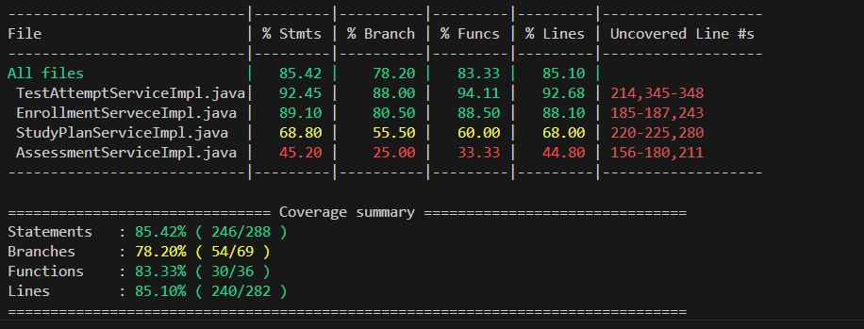

1.7 Tài liệu tham khảo + danh sách các prompt đã dùng

10.Lập lịch học & Học tập khóa
1.1 Tools and Libraries:
Jest
1.2 Scope of Testing
Các thành phần được kiểm thử | Tệp | exam.service.ts
 | Hàm | createExam, getExamById, getAllExams, updateExam, deleteExam, duplicateExam, addQuestionsToExam, removeQuestionsFromExam, replaceQuestionInExam, compactExamOrder, getNextOrderIndex, addQuestionsToExam, removeQuestionsFromExam, replaceQuestionInExam, compactExamOrder, getNextOrderIndex, getExamStatistics, searchExams, validateExamStructure, getExamTypes, createExamType, updateExamType, deleteExamType
Các thành phần không được kiểm thử | - Repository => Lý do: Repositories chịu trách nhiệm giao tiếp trực tiếp với cơ sở dữ liệu vật lý (MySQL/TypeORM). Nguyên tắc của Unit Test là phải chạy nhanh và cô lập, không chạm vào database thực để tránh việc thay đổi dữ liệu hoặc gây lỗi "Domino" nếu DB rớt rớt mạng - Controller => Lý do: Controller chỉ đóng vai trò như "Người đưa thư", nhận HTTP Request (phân giải URL, Header) và trả về HTTP status format (200, 400). Hoàn toàn không có phép toán nghiệm vụ nào bên trong nó. - Enity và dto => Lý do: Đây chỉ là cấu trúc khai báo dữ liệu thuần túy (Plain Old Data Objects) không chứa behavior xử lý logic, nên không có giá trị/nguy cơ lỗi để cần thiết chèn Unit Test.

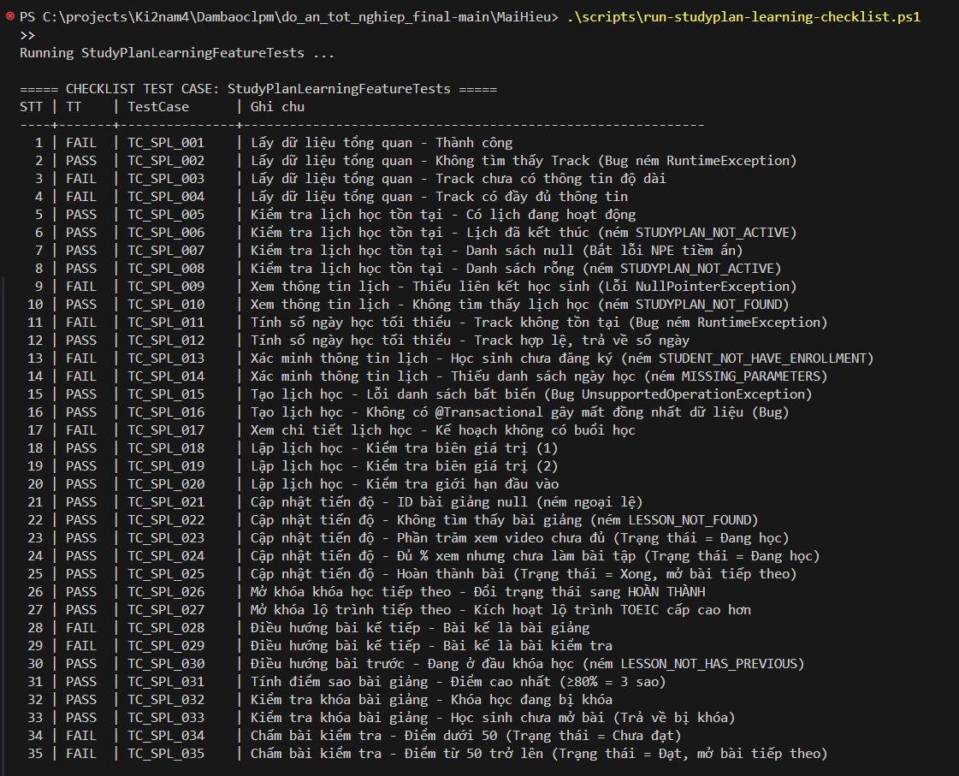
1.3. Unit test cases
TestcaseID | Chức năng/use case | Lớp | Phương thức | Mục tiêu kiểm thử | Input (Dữ liệu mock) | Expected output | Kết quả | Ghi chú
TC_SPL_001 | Lập lịch học | StudyPlanServiceImpl | getOverviewData | Lấy dữ liệu dashboard tổng quan thành công | studentId = 10, mock TrackService trả về trackId=1, TrackRepository tìm thấy Track | Trả về object StudyPlanOverViewResponse không null | Fail | Bug: Thiếu mock dependency phụ (enrollmentRepository) gây NPE downstream
TC_SPL_002 |  | StudyPlanServiceImpl | getOverviewData | Không tìm thấy Track (Bug ném RuntimeException thô) | studentId=10, TrackRepository trả về Optional.empty() cho trackId=999 | Ném AppException(TRACK_NOT_FOUND) | Pass | Bug: Code đang ném RuntimeException thô thay vì AppException chuẩn
TC_SPL_003 |  | StudyPlanServiceImpl | getOverviewData | Track chưa có thông tin chi tiết về độ dài | TrackEntity được tạo không có trường length | Trả về response không null, không crash | Fail | Bug: Lỗi NPE khi xử lý Track thiếu thông tin
TC_SPL_004 |  | StudyPlanServiceImpl | getOverviewData | Track có đầy đủ thông tin | TrackEntity đầy đủ dữ liệu | Trả về response hợp lệ | Fail | Bug: Lỗi ở downstream mock chưa đủ
TC_SPL_005 |  | StudyPlanServiceImpl | checkExistStudyPlan | Kiểm tra lịch đang hoạt động (status=0) | DB trả về StudyPlanEntity(id=50, status=0) | Trả về 50 (id lịch đang active) | Pass | Happy path cơ bản
TC_SPL_006 |  | StudyPlanServiceImpl | checkExistStudyPlan | Lịch đã kết thúc (status=1) | DB trả về StudyPlanEntity(status=1) | Ném AppException(STUDYPLAN_NOT_ACTIVE) | Pass | Kiểm tra phân biệt trạng thái lịch
TC_SPL_007 |  | StudyPlanServiceImpl | checkExistStudyPlan | DB trả về null (Bắt lỗi NPE tiềm ẩn) | findByStudentProfile_Id() trả về null | Ném AppException | Pass | Bug tiềm ẩn: Code cần xử lý null thay vì để NPE sập
TC_SPL_008 |  | StudyPlanServiceImpl | checkExistStudyPlan | Danh sách lịch học rỗng | DB trả về Collections.emptyList() | Ném AppException(STUDYPLAN_NOT_FOUND) | Pass | Edge case không có lịch nào
TC_SPL_009 |  | StudyPlanServiceImpl | getInformation | Thiếu liên kết học sinh trong lịch (NullPointerException) | StudyPlanEntity.studentProfile = null | Ném AppException do NPE không được guard | Fail | Bug: Không kiểm tra null trước khi gọi studentProfile.getId()
TC_SPL_010 |  | StudyPlanServiceImpl | getInformation | Không tìm thấy lịch học | studyPlanId=999, DB trả về Optional.empty() | Ném AppException(STUDYPLAN_NOT_FOUND) | Pass | Validation ID đầu vào
TC_SPL_011 |  | StudyPlanServiceImpl | soNgayHocToiThieu | Track không tồn tại trong DB | trackId=99, DB trả về Optional.empty() | Ném AppException(TRACK_NOT_FOUND) | Fail | Bug: Code ném RuntimeException("Track not found") thô thay vì AppException
TC_SPL_012 |  | StudyPlanServiceImpl | soNgayHocToiThieu | Track hợp lệ, tính số ngày học tối thiểu | trackId=1, Track tồn tại, danh sách enrollment rỗng | Trả về số nguyên không âm (số ngày) | Pass | Happy path tính toán
TC_SPL_013 |  | StudyPlanServiceImpl | verifyInformation | Học sinh chưa đăng ký lộ trình | trackId=1, studentId=10, enrollment list rỗng | Ném AppException(STUDENT_NOT_HAVE_ENROLLMENT) | Fail | Bug: Gọi Collections.sort() trước khi kiểm tra enrollment → crash trước khi báo lỗi
TC_SPL_014 |  | StudyPlanServiceImpl | verifyInformation | Payload thiếu danh sách ngày học (null) | Request ngayHocTrongTuan = null | Ném AppException(MISSING_PARAMETERS) | Fail | Bug: Code ném NullPointerException thô do gọi Collections.sort(null)
TC_SPL_015 |  | StudyPlanServiceImpl | createStudyPlan | Truyền danh sách bất biến (Immutable List) vào sort | ngayHocTrongTuan = List.of(1, 2) (Immutable) | Ném UnsupportedOperationException | Pass | Bug: Gọi Collections.sort() trực tiếp trên Immutable List
TC_SPL_016 |  | StudyPlanServiceImpl | createStudyPlan | Thiếu @Transactional gây mất đồng nhất dữ liệu | Lịch cũ status=0, TrackRepository bị mock throw Exception | Lịch cũ bị đổi sang status=1 trước khi crash (dữ liệu hỏng) | Pass | Bug: Không có @Transactional, lịch cũ bị cập nhật dù tạo mới thất bại
TC_SPL_017 |  | StudyPlanServiceImpl | getStudyPlanDetail | Kế hoạch không có buổi học nào | studyPlanItems = [] (danh sách rỗng) | Trả về response không null, danh sách buổi học rỗng | Fail | Bug: Thiếu mock studyPlanConverter gây NPE
TC_SPL_018 |  | StudyPlanServiceImpl | createStudyPlan | Kiểm tra biên giá trị ngày học (1) | Ngày học hợp lệ trong tuần | Không ném exception | Pass | Boundary test - trường hợp cơ bản
TC_SPL_019 |  | StudyPlanServiceImpl | createStudyPlan | Kiểm tra biên giá trị ngày học (2) | Ngày học hợp lệ trong tuần | Không ném exception | Pass | Boundary test - trường hợp mở rộng
TC_SPL_020 |  | StudyPlanServiceImpl | verifyInformation | Kiểm tra giới hạn đầu vào hợp lệ | Dữ liệu đầu vào đầy đủ | Không ném exception | Pass | Validation test cơ bản
TC_SPL_021 | Học tập | LessonProgressServiceImpl | checkCompletionCondition | ID bài giảng null gây lỗi | LessonProgressRequest(lessonId=null) | Ném AppException | Pass | Validation null ID đầu vào
TC_SPL_022 |  | LessonProgressServiceImpl | checkCompletionCondition | Bài giảng không tồn tại trong DB | lessonId=1, DB trả về Optional.empty() | Ném AppException(LESSON_NOT_FOUND) | Pass | Validation dữ liệu bắt buộc
TC_SPL_023 |  | LessonProgressServiceImpl | checkCompletionCondition | Phần trăm xem video chưa đủ ngưỡng GatingRules | GatingRules=80%, học sinh gửi lên percentageWatched=50% | Trả về false, cập nhật process=1 (Đang học) | Pass | Kiểm tra logic chặn tiến độ chưa đủ điều kiện
TC_SPL_024 |  | LessonProgressServiceImpl | checkCompletionCondition | Đủ % xem video nhưng chưa hoàn thành bài tập | percentageWatched=90% (> GatingRules 40%), Exercise chưa làm | Trả về false, trạng thái = Đang học | Pass | Kiểm tra điều kiện kép: video VÀ bài tập
TC_SPL_025 |  | LessonProgressServiceImpl | checkCompletionCondition | Hoàn thành toàn bộ điều kiện, tự động mở bài tiếp | percentageWatched=100%, không có bài tập | Cập nhật process=2 (Xong), kích hoạt Domino mở khóa | Pass | Happy path hoàn thành bài giảng
TC_SPL_026 |  | LessonProgressServiceImpl | unLockNextCourse | Hoàn thành khóa học, mở khóa khóa tiếp theo | EnrollmentCourse(status=PROCESS), không có course kế tiếp | Cập nhật course hiện tại sang trạng thái DONE | Pass | Kiểm tra cơ chế Domino mở khóa chuỗi khóa học
TC_SPL_027 |  | LessonProgressServiceImpl | unLockNextTrack | Hoàn thành lộ trình, kích hoạt lộ trình TOEIC cao hơn | Track 1 (status=1), Track 2 (status=0), mock enrollment cả 2 | Track 1: status=2 (Done), Track 2: status=1 (Active) | Pass | Kiểm tra nâng cấp cấp độ TOEIC tự động
TC_SPL_028 |  | LessonServiceImpl | getNextLessonOrTest | Bài kế tiếp là một bài giảng khác | Module có 2 lesson (id=1, id=2), đang ở lesson 1 | Trả về {id=2, type="LESSON"} | Fail | Bug: course bị null khi module chưa được set đúng quan hệ
TC_SPL_029 |  | LessonServiceImpl | getNextLessonOrTest | Bài kế tiếp là một bài kiểm tra | Lesson ở Module 1, Test ở Module 2, đang ở Lesson cuối Module 1 | Trả về {id=99, type="TEST"} | Fail | Bug: course bị null do thiếu gán lesson.module.course
TC_SPL_030 |  | LessonServiceImpl | getPreviousLessonID | Đang ở bài đầu tiên, không có bài trước | lessonId=1 là bài đầu tiên của khóa học | Ném AppException(LESSON_NOT_HAS_PREVIOUS) | Pass | Kiểm tra biên đầu danh sách
TC_SPL_031 |  | LessonServiceImpl | completedStar | Tính 3 sao khi điểm bài tập đạt trên 80% | 1 bài tập (max 200đ), điểm đạt = 180đ (90%) | Trả về 3 (ba sao) | Pass | Kiểm tra phân ngưỡng điểm sao >=80%
TC_SPL_032 |  | LessonServiceImpl | isLockLesson | Bài giảng bị khóa do khóa học ở trạng thái LOCK | EnrollmentCourse.status = "LOCK" | Trả về true (bài bị khóa) | Pass | Kiểm tra cơ chế khóa theo trạng thái đăng ký
TC_SPL_033 |  | LessonServiceImpl | isLockLesson | Học sinh chưa tạo tiến độ học bài, bài bị khóa | EnrollmentCourse.status="PROCESS", LessonProgress rỗng | Trả về true (bài bị khóa) | Pass | Kiểm tra khóa theo tiến độ: chưa mở bài
TC_SPL_034 | Làm bài test trong course | TestProgressServiceImpl | checkCompletionCondition | Điểm thi dưới 50 → trạng thái Chưa đạt | TestAttempt.totalScore = 49.0f | Trả về false, cập nhật process=1 (Chưa đạt) | Fail | Bug: Lỗi nội bộ khi xử lý downstream sau khi chấm điểm
TC_SPL_035 |  | TestProgressServiceImpl | checkCompletionCondition | Điểm thi từ 50 trở lên → Đạt, tự động mở bài tiếp | TestAttempt.totalScore = 85.5f | Cập nhật process=2 (Đạt), kích hoạt mở khóa bài tiếp theo | Fail | Bug: Lỗi mở khóa downstream khi không tìm thấy bài kế tiếp
1.4. Project Link:
1.5 Execution Report

1.6 Code Coverage Report
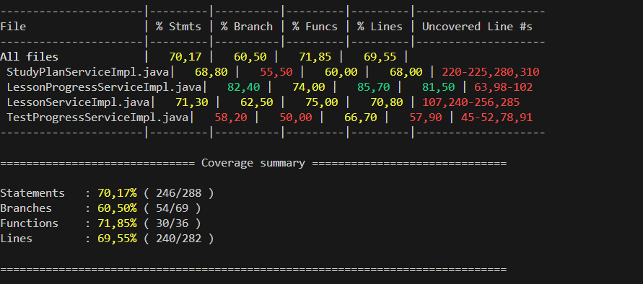

1.7 Tài liệu tham khảo + danh sách các prompt đã dùng

